기초수학
항

항은 숫자 또는 문자의 곱으로 구성된 식

숫자와 문자를 곱한 것 |  |  | 3a | 2a2
문자와 문자를 곱한 것 |  |  | a |  |  | a는 1과 a를 곱한 것이므로
 |  |  | a2

상수항
항 중에서 숫자만 있는 항
 |  | 2x+y+1이라는 식에서 1이 상수항

계수 | coefficient

 | 상수와 변수로 구성된 단항식에서 변수와 곱해진 상수
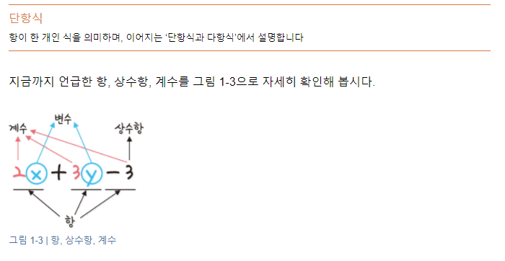

 | -3은 상수항이자 계수이다.
 | -3 상수는 x0 (x의 0제곱)과 -3의 곱으로 볼 수 있으므로 상수항인 -3도 계수에 포함됨

단항식과 다항식

단항식 | : 항이 하나로 된 식
다항식 | : 항이 두 개 이상인 항의 합으로 된 식

차수

차수는 문자를 곱한 횟수를 의미함
2x2 은 x를 두 번 곱했기 때문에 차수가 2이고
3y1 은 y를 한 번 곱했기 때문에 차수가 1이됨
-3은 x0 은이므로 차수가 0이됨

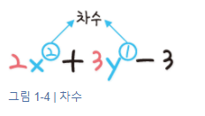
 |  |  |  | x를 기준으로 차수를 구하면 x에 대한 이차식
 |  |  |  | y를 기준으로 차수를 구하면 y에 대한 일차식

수식

수식이란 변수와 상수를 연산자를 이용하여 표현한 식

https://colab.research.google.com/drive/1bftNkhYWUaZJa0p-T1hfhgb8yycWZe5O#scrollTo=_Dt-Fv8CDnRs

팩토리얼(factorial)

수열(sequence)

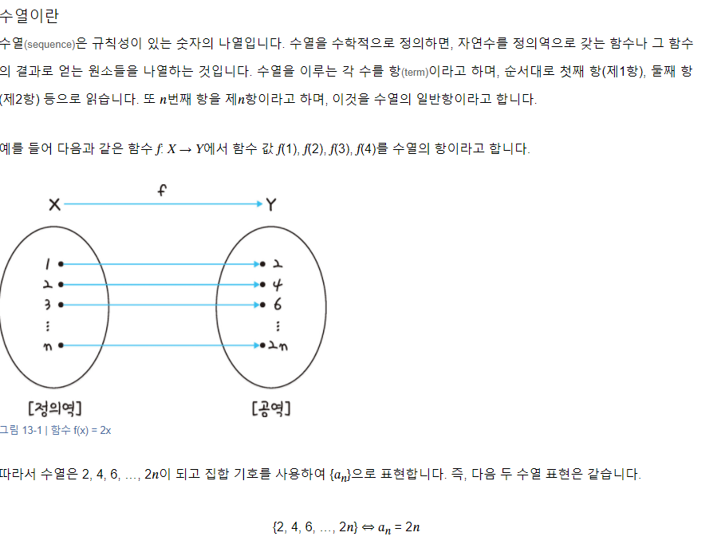

 | 피보나치

 | 첫째 및 둘째 항이 1이며 그 뒤의 모든 항은 바로 앞 두 항의 합인 수열(컴퓨터에서는 배열이나 리스트)
 |  |  |  |  |  |  |  |  |  |  | 재귀

 | 1 | 1 | 2 | 3 | 5 | 8 | 13 | 21 | 34 | 55

 | 1 | 1 | 2 | 3 | 5 | 8 | 13 | 21 | 34 | 55

선형대수
y=3x
y=2x
y=1x
일차함수 그래프
 |  | y |  |  |  | y=ax | a | 1 | 2 | 3
 |  |  |  |  |  |  | y | 1x | 2x | 3x

 |  |  |  |  |  |  | a | 1 | 2 | 3
 |  |  |  |  |  |  | y | -1x | -2x | -3x

 |  |  |  | x

y=-2x
y=-3x
y=-1x
 |  |  |  |  |  |  | a | 1 | 2 | 3
 |  |  |  |  |  |  | y | -1x | -2x | -3x
 |  | y

 |  |  |  | x

y=1x +3

 |  |  | y
y=1x

y=1x -3

 |  |  |  |  | x

 | vector |  | 수학에서 어떤 정보를 표현할 때 크기와 방향을 모두 가지는 것을 벡터라고 하고, 크기만 가지는 것을 스칼라

$$μ= \left[\begin{aligned}1 \\ 2\end{aligned}\right]$$
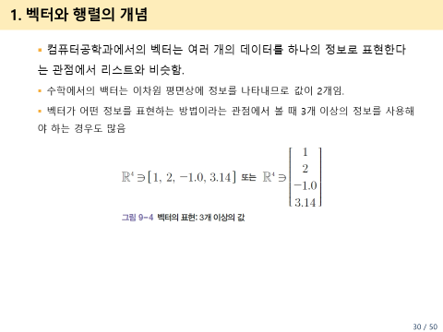
 |  |  | y

$$ν= \left[\begin{aligned}1 \\ −3\end{aligned}\right]$$
$$ω= \left[\begin{aligned}−1 \\ −2\end{aligned}\right]$$
$$μ$$

 |  |  |  |  | x

$$ω$$
$$ν$$

 | 행렬(matrix) |  | 수학에서는 사각형으로 된 수의 배열을 지칭함. 1개 이상의 벡터 모임
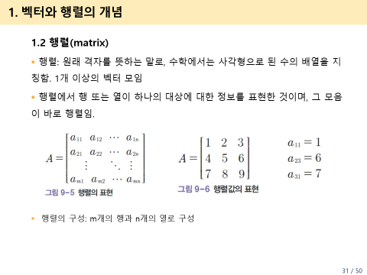

$$A= \left[\begin{matrix}1 & \begin{matrix}2 & 3\end{matrix} \\ \begin{matrix}4 \\ 7\end{matrix} & \begin{matrix}\begin{matrix}5 \\ 8\end{matrix} & \begin{matrix}6 \\ 9\end{matrix}\end{matrix}\end{matrix} \right]$$

지수함수
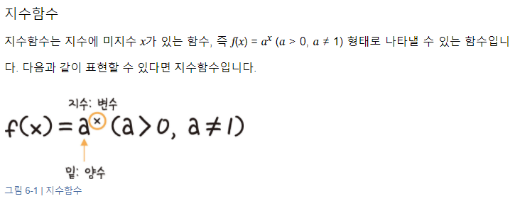
a > 1 경우
x | a |  |  |  |  |  | y
 | 2 | 1 | 0.5 | 0 | -1 | -2
-1 | 0.5 | 1 | 2 | #DIV/0! | -1 | -0.5
-0.9 | 0.53588673127 | 1 | 1.8660659831 | #DIV/0! | #NUM! | #NUM!
-0.8 | 0.5743491775 | 1 | 1.7411011266 | #DIV/0! | #NUM! | #NUM!
-0.7 | 0.61557220667 | 1 | 1.6245047927 | #DIV/0! | #NUM! | #NUM!
-0.6 | 0.65975395539 | 1 | 1.5157165665 | #DIV/0! | #NUM! | #NUM!
-0.5 | 0.70710678119 | 1 | 1.4142135624 | #DIV/0! | #NUM! | #NUM!
-0.4 | 0.75785828326 | 1 | 1.3195079108 | #DIV/0! | #NUM! | #NUM!
-0.3 | 0.81225239636 | 1 | 1.2311444133 | #DIV/0! | #NUM! | #NUM!
-0.2 | 0.8705505633 | 1 | 1.148698355 | #DIV/0! | -1 | -0.8705505633
-0.1 | 0.93303299154 | 1 | 1.0717734625 | #DIV/0! | #NUM! | #NUM!
0 | 1 | 1 | 1 | #NUM! | 1 | 1
0.1 | 1.0717734625 | 1 | 0.93303299154 | 0 | #NUM! | #NUM!
0 < a < 1 경우
0.2 | 1.148698355 | 1 | 0.8705505633 | 0 | -1 | -1.148698355
0.3 | 1.2311444133 | 1 | 0.81225239636 | 0 | #NUM! | #NUM!
0.4 | 1.3195079108 | 1 | 0.75785828326 | 0 | #NUM! | #NUM!
0.5 | 1.4142135624 | 1 | 0.70710678119 | 0 | #NUM! | #NUM!
0.6 | 1.5157165665 | 1 | 0.65975395539 | 0 | #NUM! | #NUM!
0.7 | 1.6245047927 | 1 | 0.61557220667 | 0 | #NUM! | #NUM!
0.8 | 1.7411011266 | 1 | 0.5743491775 | 0 | #NUM! | #NUM!
0.9 | 1.8660659831 | 1 | 0.53588673127 | 0 | #NUM! | #NUM!
1 | 2 | 1 | 0.5 | 0 | -1 | -2

지수함수의 평행이동

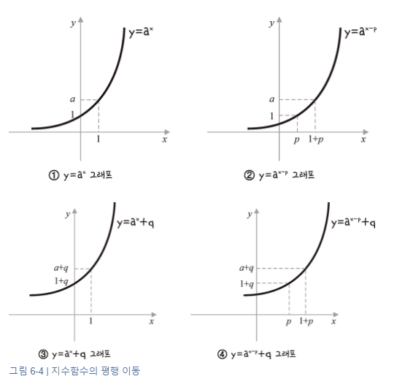
x | a | y | p | q
 | 2 |  | 3 | 3
-1 |  | 0.5 | 0.0625 | 3.5
-0.9 |  | 0.53588673127 | 0.066985841409 | 3.5358867313
-0.8 |  | 0.5743491775 | 0.071793647187 | 3.5743491775
-0.7 |  | 0.61557220667 | 0.076946525834 | 3.6155722067
-0.6 |  | 0.65975395539 | 0.082469244423 | 3.6597539554
-0.5 |  | 0.70710678119 | 0.088388347648 | 3.7071067812
-0.4 |  | 0.75785828326 | 0.094732285407 | 3.7578582833
-0.3 |  | 0.81225239636 | 0.10153154954 | 3.8122523964
-0.2 |  | 0.8705505633 | 0.10881882041 | 3.8705505633
-0.1 |  | 0.93303299154 | 0.11662912394 | 3.9330329915
0 |  | 1 | 0.125 | 4
0.1 |  | 1.0717734625 | 0.13397168282 | 4.0717734625
0.2 |  | 1.148698355 | 0.14358729437 | 4.148698355
0.3 |  | 1.2311444133 | 0.15389305167 | 4.2311444133
0.4 |  | 1.3195079108 | 0.16493848885 | 4.3195079108
0.5 |  | 1.4142135624 | 0.1767766953 | 4.4142135624
0.6 |  | 1.5157165665 | 0.18946457081 | 4.5157165665
0.7 |  | 1.6245047927 | 0.20306309909 | 4.6245047927
0.8 |  | 1.7411011266 | 0.21763764082 | 4.7411011266
0.9 |  | 1.8660659831 | 0.23325824788 | 4.8660659831
1 |  | 2 | 0.25 | 5

지수함수의 대칭이동
x | a | y | y축에 대해 대칭이동 |  | x축에 대해 대칭이동 |  | 원점에 대해 대칭이동
 | 2
-1 |  | 0.5 | 2 |  | -0.5 |  | -2
-0.9 |  | 0.53588673127 | 1.8660659831 |  | -0.53588673127 |  | -1.8660659831
-0.8 |  | 0.5743491775 | 1.7411011266 |  | -0.5743491775 |  | -1.7411011266
-0.7 |  | 0.61557220667 | 1.6245047927 |  | -0.61557220667 |  | -1.6245047927
-0.6 |  | 0.65975395539 | 1.5157165665 |  | -0.65975395539 |  | -1.5157165665
-0.5 |  | 0.70710678119 | 1.4142135624 |  | -0.70710678119 |  | -1.4142135624
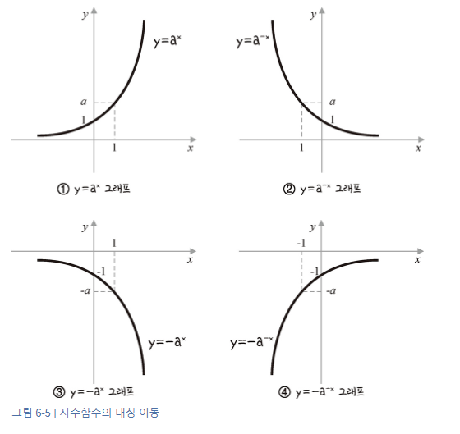
-0.4 |  | 0.75785828326 | 1.3195079108 |  | -0.75785828326 |  | -1.3195079108
-0.3 |  | 0.81225239636 | 1.2311444133 |  | -0.81225239636 |  | -1.2311444133
-0.2 |  | 0.8705505633 | 1.148698355 |  | -0.8705505633 |  | -1.148698355
-0.1 |  | 0.93303299154 | 1.0717734625 |  | -0.93303299154 |  | -1.0717734625
y축에 대해 대칭이동
x축에 대해 대칭이동
0 |  | 1 | 1 |  | -1 |  | -1
0.1 |  | 1.0717734625 | 0.93303299154 |  | -1.0717734625 |  | -0.93303299154
0.2 |  | 1.148698355 | 0.8705505633 |  | -1.148698355 |  | -0.8705505633
0.3 |  | 1.2311444133 | 0.81225239636 |  | -1.2311444133 |  | -0.81225239636
0.4 |  | 1.3195079108 | 0.75785828326 |  | -1.3195079108 |  | -0.75785828326
0.5 |  | 1.4142135624 | 0.70710678119 |  | -1.4142135624 |  | -0.70710678119
0.6 |  | 1.5157165665 | 0.65975395539 |  | -1.5157165665 |  | -0.65975395539
0.7 |  | 1.6245047927 | 0.61557220667 |  | -1.6245047927 |  | -0.61557220667
0.8 |  | 1.7411011266 | 0.5743491775 |  | -1.7411011266 |  | -0.5743491775
0.9 |  | 1.8660659831 | 0.53588673127 |  | -1.8660659831 |  | -0.53588673127
1 |  | 2 | 0.5 |  | -2 |  | -0.5

원점에 대해 대칭이동

 |  |  |  |  |  |  | 로지스틱 함수
 |  |  |  |  |  |  |  |  |  | e | 2.7182818285 | 2.7182818285
 |  |  |  |  |  |  |  | x | y |  |  |  | x | y | x | y
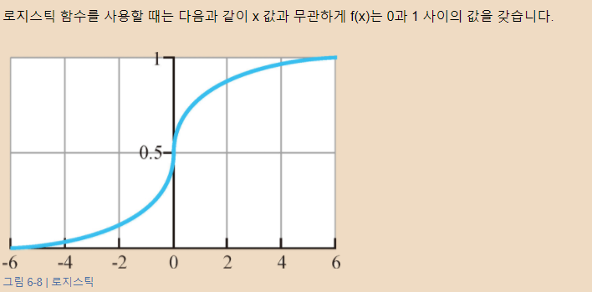
 |  |  |  |  |  |  |  | -100 | 3.720075976E-44 |  |  |  |  |  | -100 | 3.720075976E-44
 |  |  |  |  |  |  |  | -90 | 8.194012624E-40 |  |  |  | -2 | 0.11920292202 | -2 | 0.11920292202
 |  |  |  |  |  |  |  | -80 | 1.8048513878E-35 |  |  |  | -1.9 | 0.13010847436 | -1.9 | 0.13010847436
 |  |  |  |  |  |  |  | -70 | 3.9754497359E-31 |  |  |  | -1.8 | 0.1418510649 | -1.8 | 0.1418510649
 |  |  |  |  |  |  |  | -60 | 8.7565107627E-27 |  |  |  | -1.7 | 0.15446526508 | -1.7 | 0.15446526508
 |  |  |  |  |  |  |  | -50 | 1.928749848E-22 |  |  |  | -1.6 | 0.16798161487 | -1.6 | 0.16798161487
 |  |  |  |  |  |  |  | -40 | 4.2483542553E-18 |  |  |  | -1.5 | 0.18242552381 | -1.5 | 0.18242552381
 |  |  |  |  |  |  |  | -30 | 9.3576229688E-14 |  |  |  | -1.4 | 0.19781611144 | -1.4 | 0.19781611144
 |  |  |  |  |  |  |  | -20 | 2.0611536182E-09 |  |  |  | -1.3 | 0.21416501696 | -1.3 | 0.21416501696
 |  |  |  |  |  |  |  | -10 | 4.5397868702E-05 |  |  |  | -1.2 | 0.2314752165 | -1.2 | 0.2314752165
 |  |  |  |  |  |  |  | 0 | 0.5 |  |  |  | -1.1 | 0.2497398944 | -1.1 | 0.2497398944
 |  |  |  |  |  |  |  | 10 | 0.99995460213 |  |  |  | -1 | 0.26894142137 | -1 | 0.26894142137
 |  |  |  |  |  |  |  | 20 | 0.99999999794 |  |  |  | -0.9 | 0.28905049737 | -0.9 | 0.28905049737
 |  |  |  |  |  |  |  | 30 | 1 |  |  |  | -0.8 | 0.31002551887 | -0.8 | 0.31002551887
 |  |  |  |  |  |  |  | 40 | 1 |  |  |  | -0.7 | 0.33181222783 | -0.7 | 0.33181222783
 |  |  |  |  |  |  |  | 50 | 1 |  |  |  | -0.6 | 0.35434369377 | -0.6 | 0.35434369377
 |  |  |  |  |  |  |  | 60 | 1 |  |  |  | -0.5 | 0.3775406688 | -0.5 | 0.3775406688
 |  |  |  |  |  |  |  | 70 | 1 |  |  |  | -0.4 | 0.40131233989 | -0.4 | 0.40131233989
 |  |  |  |  |  |  | 사전적으로 'logistic'의 의미는 다음과 같습니다: | 80 | 1 |  |  |  | -0.3 | 0.42555748319 | -0.3 | 0.42555748319
 |  |  |  |  |  |  |  | 90 | 1 |  |  |  | -0.2 | 0.45016600269 | -0.2 | 0.45016600269
 |  |  |  |  |  |  | 1) 물류, 보급, 또는 운송과 관련된 것. | 100 | 1 |  |  |  | -0.1 | 0.47502081252 | -0.1 | 0.47502081252
 |  |  |  |  |  |  | 예) logistic support, logistic operations |  |  |  |  |  | 0 | 0.5 | 0 | 0.5
 |  |  |  |  |  |  | 2) 논리적이고 체계적인 방식으로 계획되고 실행되는 것. |  |  |  |  |  | 0.1 | 0.52497918748 | 0.1 | 0.52497918748
 |  |  |  |  |  |  | 예) a logistic approach to problem-solving |  |  |  |  |  | 0.2 | 0.54983399731 | 0.2 | 0.54983399731
 |  |  |  |  |  |  | 3) 관리와 조정을 포함하는 복잡한 작업이나 활동. |  |  |  |  |  | 0.3 | 0.57444251681 | 0.3 | 0.57444251681
 |  |  |  |  |  |  | 예) the logistic of organizing a large event |  |  |  |  |  | 0.4 | 0.59868766011 | 0.4 | 0.59868766011
 |  |  |  |  |  |  | 'Logistic function'에서 'logistic'은 특히 두 번째 의미와 관련이 깊습니다. 즉, 논리적이고 체계적인 방식으로 표현되는 수학적 함수를 의미합니다. 이 함수는 서서히 증가하다가 특정 값에 접근하면 증가 속도가 점점 둔화되는 S자 형태의 곡선을 그립니다. |  |  |  |  |  | 0.5 | 0.6224593312 | 0.5 | 0.6224593312
 |  |  |  |  |  |  |  |  |  |  |  |  | 0.6 | 0.64565630623 | 0.6 | 0.64565630623
 |  |  |  |  |  |  | 따라서 'logistic function'이란 용어에서 'logistic'은 이 함수가 체계적이고 논리적인 방식으로 모델링된다는 의미를 내포하고 있습니다. |  |  |  |  |  | 0.7 | 0.66818777217 | 0.7 | 0.66818777217
 |  |  |  |  |  |  |  |  |  |  |  |  | 0.8 | 0.68997448113 | 0.8 | 0.68997448113
 |  |  |  |  |  |  |  |  |  |  |  |  | 0.9 | 0.71094950263 | 0.9 | 0.71094950263
 |  |  |  |  |  |  |  |  |  |  |  |  | 1 | 0.73105857863 | 1 | 0.73105857863
 |  |  |  |  |  |  |  |  |  |  |  |  | 1.1 | 0.7502601056 | 1.1 | 0.7502601056
 |  |  |  |  |  |  |  |  |  |  |  |  | 1.2 | 0.7685247835 | 1.2 | 0.7685247835
 |  |  |  |  |  |  |  |  |  |  |  |  | 1.3 | 0.78583498304 | 1.3 | 0.78583498304
 |  |  |  |  |  |  |  |  |  |  |  |  | 1.4 | 0.80218388856 | 1.4 | 0.80218388856
 |  |  |  |  |  |  |  |  |  |  |  |  | 1.5 | 0.81757447619 | 1.5 | 0.81757447619
 |  |  |  |  |  |  |  |  |  |  |  |  | 1.6 | 0.83201838513 | 1.6 | 0.83201838513
 |  |  |  |  |  |  |  |  |  |  |  |  | 1.7 | 0.84553473492 | 1.7 | 0.84553473492
 |  |  |  |  |  |  |  |  |  |  |  |  | 1.8 | 0.8581489351 | 1.8 | 0.8581489351
 |  |  |  |  |  |  |  |  |  |  |  |  | 1.9 | 0.86989152564 | 1.9 | 0.86989152564
 |  |  |  |  |  |  |  |  |  |  |  |  | 2 | 0.88079707798 | 2 | 0.88079707798
 |  |  |  |  |  |  |  |  |  |  |  |  |  |  | 100 | 1

로그함수
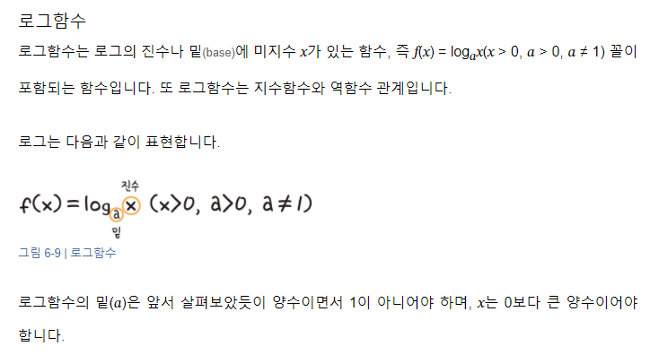

로그함수2
x | a |  |  |  |  |  | y
 | 2 | 1 | 0.5 | 0 | -1 | -2
-10 | #NUM!
-9 | #NUM!
-8 | #NUM!
-7 | #NUM!
-6 | #NUM!
-5 | #NUM!
-4 | #NUM!
-3 | #NUM!
-2 | #NUM!
-1 | #NUM!
0 | #NUM!
0.1 | -3.3219280949
0.2 | -2.3219280949
0.3 | -1.7369655942
0.4 | -1.3219280949
0.5 | -1
0.6 | -0.73696559417
0.7 | -0.51457317283
0.8 | -0.32192809489
0.9 | -0.15200309345
1 | 0
1.1 | 0.13750352375
1.2 | 0.26303440583
1.3 | 0.37851162325
1.4 | 0.48542682717
1.5 | 0.58496250072
1.6 | 0.67807190511
1.7 | 0.76553474636
1.8 | 0.84799690655
1.9 | 0.92599941856
2 | 1
2.1 | 1.0703893279
2.2 | 1.1375035237
2.3 | 1.2016338612 |  |  |  |  |  |  |  |  |  |  |  | 1.8 | #REF! | 1.8 | #REF!
2.4 | 1.2630344058 |  |  |  |  |  |  |  |  |  |  |  | 1.9 | #REF! | 1.9 | #REF!
2.5 | 1.3219280949 |  |  |  |  |  |  |  |  |  |  |  | 2 | #REF! | 2 | #REF!
2.6 | 1.3785116233 |  |  |  |  |  |  |  |  |  |  |  |  |  | 100 | #REF!
2.7 | 1.4329594073
2.8 | 1.4854268272
2.9 | 1.5360529002
3 | 1.5849625007
3.1 | 1.6322682155
3.2 | 1.6780719051
3.3 | 1.7224660245
3.4 | 1.7655347464
3.5 | 1.8073549221
3.6 | 1.8479969066
3.7 | 1.8875252707
3.8 | 1.9259994186
3.9 | 1.963474124
4 | 2
4.1 | 2.0356239097
4.2 | 2.0703893279
4.3 | 2.1043366598
4.4 | 2.1375035237
4.5 | 2.1699250014
4.6 | 2.2016338612
4.7 | 2.2326607568
4.8 | 2.2630344058
4.9 | 2.2927817492
5 | 2.3219280949
5.1 | 2.3504972471
5.2 | 2.3785116233
5.3 | 2.4059923597
5.4 | 2.4329594073
5.5 | 2.4594316186
5.6 | 2.4854268272
5.7 | 2.5109619193
5.8 | 2.5360529002
5.9 | 2.5607149545
6 | 2.5849625007
6.1 | 2.6088092427

 | 로그함수 변형

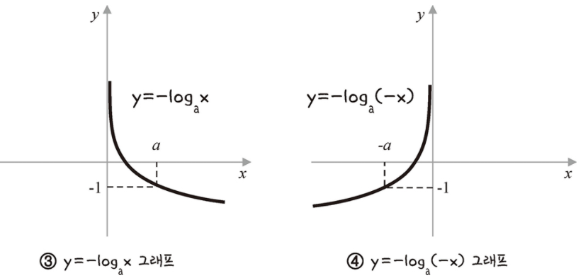

 | 교차(cross) 엔트로피(entrophy) 유도 과정 |  |  |  | 위 그래프를 이동
 |  |  |  |  |  |  |  |  | a | 2.7182818285
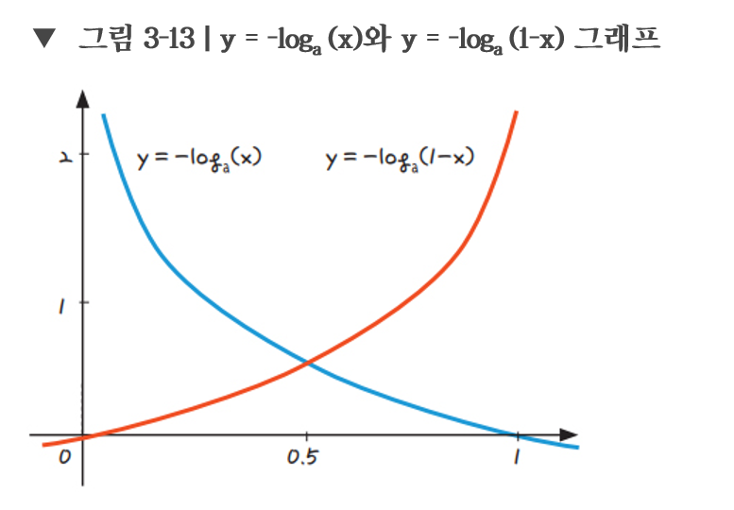

 |  |  |  |  |  |  |  | x | 1-x | y | y | a>1
오차
-0.2 | -0.079181246048
-0.1 | -0.041392685158
0 | 0
0.1 | 0.045757490561 | 1
0.2 | 0.096910013008 | 0.69897000434
0.3 | 0.15490195999 | 0.52287874528
0.4 | 0.22184874962 | 0.39794000867
0.5 | 0.30102999566 | 0.30102999566
0.6 | 0.39794000867 | 0.22184874962
0.7 | 0.52287874528 | 0.15490195999
0.8 | 0.69897000434 | 0.096910013008
0.9 | 1 | 0.045757490561
1 |  | 0
1.1 |  | -0.041392685158
1.2 |  | -0.079181246048
1.3 |  | -0.11394335231

 |  |  |  |  |  |  |  | -0.2 | 1.2 | -0.079181246048
 |  |  |  |  |  |  |  | -0.1 | 1.1 | -0.041392685158
 |  |  |  |  |  |  |  | 0 | 1 | 0
 |  |  |  |  |  |  |  | 0.1 | 0.9 | 0.045757490561 | 1
 |  |  |  |  |  |  |  | 0.2 | 0.8 | 0.096910013008 | 0.69897000434
 |  |  |  |  |  |  |  | 0.3 | 0.7 | 0.15490195999 | 0.52287874528
 |  |  |  |  |  |  |  | 0.4 | 0.6 | 0.22184874962 | 0.39794000867
 |  |  |  |  |  |  |  | 0.5 | 0.5 | 0.30102999566 | 0.30102999566
 |  |  |  |  |  |  |  | 0.6 | 0.4 | 0.39794000867 | 0.22184874962
 |  |  |  |  |  |  |  | 0.7 | 0.3 | 0.52287874528 | 0.15490195999
 |  |  |  |  |  |  |  | 0.8 | 0.2 | 0.69897000434 | 0.096910013008
 |  |  |  |  |  |  |  | 0.9 | 0.1 | 1 | 0.045757490561
예측값
 |  |  |  |  |  |  |  | 1 | 0 |  | 0
 |  |  |  |  |  |  |  | 1.1 | -0.1 |  | -0.041392685158
 |  |  |  |  |  |  |  | 1.2 | -0.2 |  | -0.079181246048
 |  |  |  |  |  |  |  | 1.3 | -0.3 |  | -0.11394335231

 |  |  | 파란색 선은 실제값이 1일때 사용할 수 있는 그래프
 |  |  | 예측값이 1일때 오차가 0이고, 반대로 예측값이 0에 가까울수록 오차는 커짐

 |  |  | 빨간색 선은 실제값이 0일때 사용할 수 있는 그래프
 |  |  | 예측값이 0일때 오차가 0이고, 반대로 예측값이 1에 가까울수록 오차는 커짐

머신러닝기초
 |  |  |  | 편차란 평균과의 차
 |  | 키 | 몸무게 | 키 편차deviation | 키편차의 제곱 | 몸무게 편차deviation | 키 편차 X 몸무게 편차
 | A | 170 | 65 | 7 | 49 | 8 | 56
 | B | 155 | 50 | -8 | 64 | -7 | 56
 | C | 150 | 45 | -13 | 169 | -12 | 156
 | D | 175 | 70 | 12 | 144 | 13 | 156
 | E | 165 | 55 | 2 | 4 | -2 | -4

 |  |  |  |  |  |  |  | y=ax+b

키 평균 | 163
몸무게 평균 | 57

기울기(a) | (x-x평균)(y-y평균)의 합 |  |  |  |  | 420 | 0.97674418605
 | (x-x평균) 제곱의 합 |  |  |  |  | 430

y절편(b) | mean(y) - (mean(x)*a) |  |  |  |  | -102.20930233 |  | y= 0.98*x -102

 |  |  |  |  |  |  |  | 만약에 키가 163이면 | 몸무게는 | 57 | 으로 예측됨

 | 이차함수와 그래프
 |  |  |  |  |  |  |  |  |  |  |  |  |  |  |  | a값 | 1 | 2 | 3
 |  |  |  |  |  |  |  |  |  |  |  |  |  | y=x2 | y=ax2 | y값 | 1x2 | 2x2 | 3x2
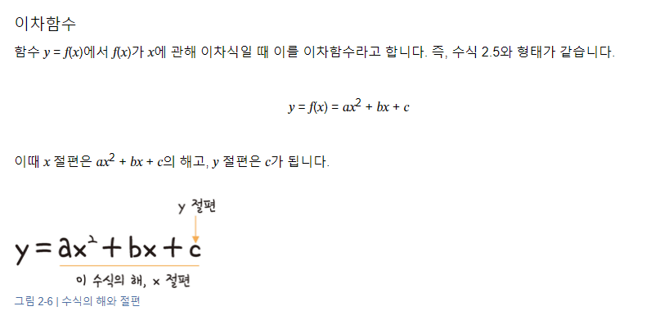
 |  |  |  |  |  |  |  |  |  |  |  | x | y |  |  |  | x | 1x2 | 2x2 | 3x2
 |  |  |  |  |  |  |  |  |  |  |  | -10 | 100 |  |  |  | -10 | 100 | 200 | 300
 |  |  |  |  |  |  |  |  |  |  |  | -9 | 81 |  |  |  | -9 | 81 | 162 | 243
 |  |  |  |  |  |  |  |  |  |  |  | -8 | 64 |  |  |  | -8 | 64 | 128 | 192
 |  |  |  |  |  |  |  |  |  |  |  | -7 | 49 |  |  |  | -7 | 49 | 98 | 147
 |  |  |  |  |  |  |  |  |  |  |  | -6 | 36 |  |  |  | -6 | 36 | 72 | 108
 |  |  |  |  |  |  |  |  |  |  |  | -5 | 25 |  |  |  | -5 | 25 | 50 | 75
 |  |  |  |  |  |  |  |  |  |  |  | -4 | 16 |  |  |  | -4 | 16 | 32 | 48
 |  |  |  |  |  |  |  |  |  |  |  | -3 | 9 |  |  |  | -3 | 9 | 18 | 27
 |  |  |  |  |  |  |  |  |  |  |  | -2 | 4 |  |  |  | -2 | 4 | 8 | 12
 |  |  |  |  |  |  |  |  |  |  |  | -1 | 1 |  |  |  | -1 | 1 | 2 | 3
 |  |  |  |  |  |  |  |  |  |  |  | 0 | 0 |  |  |  | 0 | 0 | 0 | 0
 |  |  |  |  |  |  |  |  |  |  |  | 1 | 1 |  |  |  | 1 | 1 | 2 | 3
 |  |  |  |  |  |  |  |  |  |  |  | 2 | 4 |  |  |  | 2 | 4 | 8 | 12
 |  |  |  |  |  |  |  |  |  |  |  | 3 | 9 |  |  |  | 3 | 9 | 18 | 27
 |  |  |  |  |  |  |  |  |  |  |  | 4 | 16 |  |  |  | 4 | 16 | 32 | 48
 |  |  |  |  |  |  |  |  |  |  |  | 5 | 25 |  |  |  | 5 | 25 | 50 | 75
 |  |  |  |  |  |  |  |  |  |  |  | 6 | 36 |  |  |  | 6 | 36 | 72 | 108
 |  |  |  |  |  |  |  |  |  |  |  | 7 | 49 |  |  |  | 7 | 49 | 98 | 147
 |  |  |  |  |  |  |  |  |  |  |  | 8 | 64 |  |  |  | 8 | 64 | 128 | 192
 |  |  |  |  |  |  |  |  |  |  |  | 9 | 81 |  |  |  | 9 | 81 | 162 | 243
 |  |  |  |  |  |  |  |  |  |  |  | 10 | 100 |  |  |  | 10 | 100 | 200 | 300

 |  |  |  |  |  |  |  |  |  |  |  |  |  | y=-x2
 |  |  |  |  |  |  |  |  |  |  |  | x | y
 |  |  |  |  |  |  |  |  |  |  |  | -10 | -100
 |  |  |  |  |  |  |  |  |  |  |  | -9 | -81
 |  |  |  |  |  |  |  |  |  |  |  | -8 | -64
 |  |  |  |  |  |  |  |  |  |  |  | -7 | -49
 |  |  |  |  |  |  |  |  |  |  |  | -6 | -36
 |  |  |  |  |  |  |  |  |  |  |  | -5 | -25
 |  |  |  |  |  |  |  |  |  |  |  | -4 | -16
 |  |  |  |  |  |  |  |  |  |  |  | -3 | -9
 |  |  |  |  |  |  |  |  |  |  |  | -2 | -4
 |  |  |  |  |  |  |  |  |  |  |  | -1 | -1
 |  |  |  |  |  |  |  |  |  |  |  | 0 | 0
 |  |  |  |  |  |  |  |  |  |  |  | 1 | -1
 |  |  |  |  |  |  |  |  |  |  |  | 2 | -4
 |  |  |  |  |  |  |  |  |  |  |  | 3 | -9
 |  |  |  |  |  |  |  |  |  |  |  | 4 | -16
 |  |  |  |  |  |  |  |  |  |  |  | 5 | -25
 |  |  |  |  |  |  |  |  |  |  |  | 6 | -36
 |  |  |  |  |  |  |  |  |  |  |  | 7 | -49
 |  |  |  |  |  |  |  |  |  |  |  | 8 | -64
 |  |  |  |  |  |  |  |  |  |  |  | 9 | -81
 |  |  |  |  |  |  |  |  |  |  |  | 10 | -100

상관_회귀
연도 | 광고비 | 광고비편차 | 매출액 | 매출액 편차 | 광고비 편차 X 매출액 편차
2006 | 13 | -3.4666666667 | 94 | -4.9333333333 | 17.102222222
2007 | 8 | -8.4666666667 | 70 | -28.933333333 | 244.96888889
2008 | 10 | -6.4666666667 | 90 | -8.9333333333 | 57.768888889
2009 | 15 | -1.4666666667 | 100 | 1.0666666667 | -1.5644444444
2010 | 12 | -4.4666666667 | 95 | -3.9333333333 | 17.568888889
2011 | 15 | -1.4666666667 | 100 | 1.0666666667 | -1.5644444444
2012 | 14 | -2.4666666667 | 85 | -13.933333333 | 34.368888889
2013 | 15 | -1.4666666667 | 95 | -3.9333333333 | 5.7688888889
2014 | 17 | 0.53333333333 | 105 | 6.0666666667 | 3.2355555556
2015 | 19 | 2.5333333333 | 105 | 6.0666666667 | 15.368888889
2016 | 20 | 3.5333333333 | 110 | 11.066666667 | 39.102222222
2017 | 21 | 4.5333333333 | 105 | 6.0666666667 | 27.502222222
2018 | 22 | 5.5333333333 | 104 | 5.0666666667 | 28.035555556
2019 | 21 | 4.5333333333 | 105 | 6.0666666667 | 27.502222222
2020 | 25 | 8.5333333333 | 121 | 22.066666667 | 188.30222222
 |  |  |  |  | 703.46666667 | 모 |  |  | 표본
광고비 평균 | 16.466666667 |  |  |  |  | 공분산 = | 703.46666667 | 46.897777778 | 공분산 = | 703.46666667 | 50.247619048
매출액 평균 | 98.933333333 |  |  |  |  |  | 15 |  |  | 14

광고비 모표준편차 | 4.6312945155 |  |  |  |  | 46.897777778
광고비 표본표준편차 | 4.7938452604 |  |  |  |  | 50.247619048

매출액 모표준편차 | 11.40448255
매출액 표본표준편차 | 11.804760944 |  |  |  |  | 상관= | 46.897777778 | 0.88792090224 | 상관= | 50.247619048 | 0.88792090224
 |  |  |  |  |  |  | 52.817517483 |  |  | 56.590197303

 |  |  |  |  |  | 0.88792090224

예측모델
 |  |  |  |  |  |  |  |  |  |  | 기울기 구하는 공식
 | x | 예측값 | y(실제성적, 실제값) | 오차= 실제값-예측값 | |오차| | 오차제곱 | x 편차 | x편차 제곱 | y 편차 | x편차*y편차
 | 2 | 83.6 | 81 | -2.6 | 2.6 | 6.76 | -3 | 9 | -9.5 | 28.5
 | 4 | 88.2 | 93 | 4.8 | 4.8 | 23.04 | -1 | 1 | 2.5 | -2.5
 | 6 | 92.8 | 91 | -1.8 | 1.8 | 3.24 | 1 | 1 | 0.5 | 0.5
 | 8 | 97.4 | 97 | -0.4 | 0.4 | 0.16 | 3 | 9 | 6.5 | 19.5
 |  |  |  |  |  |  |  |  |  |  | a = | 46 | 2.3
x(공부한 시간) 평균 | 5 |  |  |  |  |  |  |  |  |  |  | 20
y(성적) 평균 | 90.5
 |  | mean absolute error (mae) |  | 2.4 |  |  |  |  |  |  | y절편 공식

 |  | mean squared error |  | 8.3
 |  | root mean squared error |  | 2.8809720582
 |  |  |  |  |  |  |  |  |  |  | b = | 79

 |  |  |  |  |  |  |  |  |  | 예측모델 | y= 2.3 x + 79
사람이 공식에 의한 구한 단순 선형 모델
머신러닝은 임의의 선을 긋고 그 기울기를 조정해가면 오차가 가장 적은 기울기를 찾아나가야한다.

 | x | 예측값 | y(실제성적, 실제값) | 오차= 실제값-예측값 | |오차| | 오차제곱
 | 2 | 82 | 81 | -1 | 1 | 1 | 임의로 머신이 예측한 선 |  |  | 기울기 | 3
 | 4 | 88 | 93 | 5 | 5 | 25 |  |  |  | y절편 | 76
 | 6 | 94 | 91 | -3 | 3 | 9 |  |  |  | y= 3 x + 76
 | 8 | 100 | 97 | -3 | 3 | 9

 |  | mean absolute error (mae) |  | 3

 |  | mean squared error |  | 11
 |  | root mean squared error |  | 3.3166247904

 | x | 예측값 | y(실제성적, 실제값) | 오차= 실제값-예측값 | |오차| | 오차제곱 |  |  |  |  | 기울기 | 2.5
 | 2 | 82 | 81 | -1 | 1 | 1 |  |  |  |  | y절편 | 77
 | 4 | 87 | 93 | 6 | 6 | 36
 | 6 | 92 | 91 | -1 | 1 | 1
 | 8 | 97 | 97 | 0 | 0 | 0

 |  | mean absolute error (mae) |  | 2

 |  | mean squared error |  | 9.5
 |  | root mean squared error |  | 3.0822070015

 |  | 경사하강법(gradient descent)

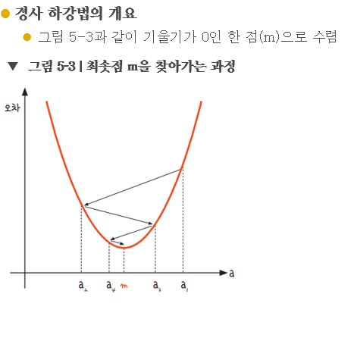
경사 하강법의 개요
경사 하강법은 이렇게 반복적으로 기울기 a를 변화시켜서 m 값을 찾아내는 방법
여기서 우리는 학습률(learning rate)이라는 개념을 알 수 있음
기울기의 부호를 바꾸어 이동시킬 때 적절한 거리를 찾지 못해 너무 멀리 이동시키면 a 값이 한 점으로 모이지 않고 그림 5-4와 같이 위로 치솟아 버림

분류모델
 | 로지스틱회귀모델
 |  |  | x값은 정규화
 | 이진분류 |  | y값을 찾고 부류는 두가지 |  |  |  | 사이킷런에서는 편리하게 문자열로된 타겟값을 그대로 사용할 수 있다.
 | train_bream_smelt |  |  |  | target_bream_smelt

 |  |  |  |  |  |  |  |  | 매개변수
from sklearn.linear_model import LogisticRegression |  |  |  |  |  |  |  | 규제 | C | complexity
 |  |  |  |  |  |  |  |  | Inverse of regularization strength
lr = LogisticRegression()
lr.fit(train_bream_smelt, target_bream_smelt)

 | tree 모델 |  | 의사결정나무 |  |  | 스케일링(정규화)의 영향을 덜 받음 |  |  |  |  |  |  |  |  |  |  |  |  |  | 의사결정나무(Decision Tree)는 표준화 처리 또는 정규화 처리가 필요하지 않거나, 이에 영향을 덜 받는 모델로 간주됩니다. 그 이유는 의사결정나무가 데이터의 특성 값들의 절대적인 크기보다는 특성들 간의 비교와 조건 분할에 기반해 작동하기 때문입니다.

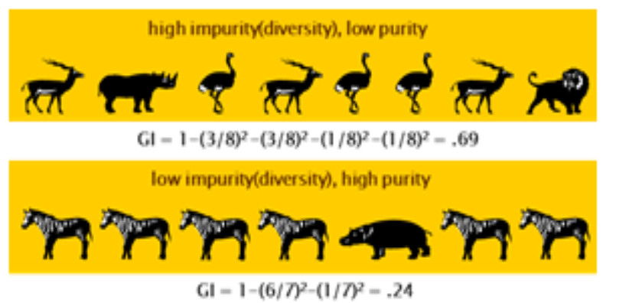
 | 지니 지수 구하기 |  |  |  |  |  |  |  |  |  |  |  | 엔트로피 지수 구하기 |  |  |  |  |  |  | 다음은 그 이유에 대한 설명입니다:
 |  |  |  |  |  |  |  |  |  |  |  |  |  |  |  | 밑수가 2인 로그로 변환
 |  |  |  |  |  |  |  |  |  |  |  |  |  | 가젤 확률 | 0.375 | -1.4150374993 | -0.53063906223 |  |  | 1. 데이터 분할 방식: 의사결정나무는 각 특성에 대해 특정 임계값을 기준으로 데이터를 분할합니다. 이 분할은 데이터의 절대적인 값보다는 특성 값이 임계값보다 큰지 작은지에 기반하므로, 데이터가 정규화 또는 표준화되지 않아도 성능에 큰 영향을 주지 않습니다.
 |  |  |  |  |  |  |  |  |  |  |  |  |  | 코뿔소 확률 | 0.125 | -3 | -0.375
 |  |  |  |  |  |  |  |  |  |  |  |  |  | 타조 확률 | 0.375 | -1.4150374993 | -0.53063906223 |  |  | 2. 거리 기반 모델이 아님: 의사결정나무는 거리 기반 알고리즘(예: k-최근접 이웃 또는 SVM의 RBF 커널)과 달리 데이터 포인트 간의 거리를 계산하지 않습니다. 거리 기반 모델들은 특성의 크기 차이가 결과에 큰 영향을 미칠 수 있기 때문에 표준화 처리가 중요하지만, 의사결정나무는 그렇지 않습니다.
 |  |  |  |  |  |  |  |  |  |  |  |  |  | 사자 확률 | 0.125 | -3 | -0.375
 |  |  |  |  |  |  |  |  |  |  |  |  |  |  |  |  | -1.8112781245 | 에 - 곱하기 | 1.8112781245 | 3. 해석성: 의사결정나무는 직관적으로 특성의 분할을 시각화하고 해석할 수 있는 장점이 있으며, 이러한 해석은 데이터의 원래 스케일에서 의미가 있습니다. 표준화나 정규화를 적용하면 스케일이 변경되기 때문에 해석이 어려워질 수 있습니다.

 |  |  |  |  |  |  |  |  |  |  |  |  |  |  |  | 엔트로피는 약 1.81 비트 |  |  |  | 따라서 의사결정나무는 표준화나 정규화의 영향을 덜 받는 모델로, 이를 적용하지 않아도 되는 경우가 대부분입니다. 하지만, 특성의 스케일이 극단적으로 다르거나 특정 전처리가 필요할 경우에는 여전히 적용을 고려할 수 있습니다.

 | 정보 이득 | Information Gain |  |  |  | 분류전 지니지수 - 분류 후 지니 지수

 |  |  |  | 총 고객이 10명(충성 고객 5명, 이탈 고객 5명) |  |  |  |  |  | 성별로 분류 전 | 지니지수 |  | 0.5

남성: 6명(충성 고객 5명, 이탈 고객 1명) |  |  |  |  | 여성: 4명(충성 고객 0명, 이탈 고객 4명) |  |  |  |  | 성별로 분류 후 | 지니지수 |  | 남성 |  | 여성
 |  |  |  |  |  |  |  |  |  |  |  |  | 0.27777777778 |  | 0
 |  |  |  |  |  |  |  |  |  |  |  | 가중치 부여 | 0.16666666667 |  | 0

 | 총 고객이 10명(충성 고객 5명, 이탈 고객 5명) |  |  |  |  |  |  |  |  |  |  | 분류된 후의 전체 지니지수 |  |  | 0.16666666667

 | 남성: 6명(충성 고객 5명, 이탈 고객 1명) |  |  |  |  |  |  |  |  | 남녀로 분류하는 것은 이 데이터를 설명하는데 유의함(significant)
 | 여성: 6명(충성 고객 0명, 이탈 고객 4명)

 |  |  |  |  |  |  |  |  |  | 최종 정보이득 |  | 0.33333333333

다항회귀_다중회귀
 |  | 변수 1개일 경우
다항회귀 |  | 단순선형(직선)-모델이 과소적합일 경우 다항회귀(곡선)를 검토
Polynomial Regression |  |  | 독립 변수와 종속 변수 간의 관계가 비선형적일 때, 독립 변수의 다항식을 사용하여 회귀 분석을 수행하는 방법입니다.
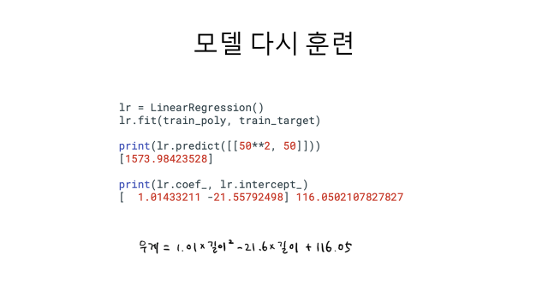
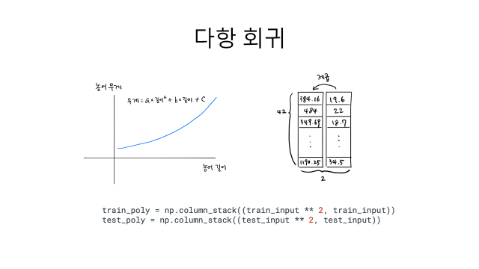

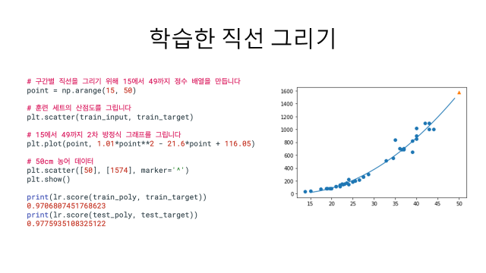

다중회귀 |  | 변수의 개수가 늘어남, 변수간의 상호(교호) 작용 포함됨
 | múltiple regréssion
 |  |  | 여러 개의 독립 변수를 사용하여 종속 변수를 예측하는 회귀 분석 방법입니다.

x1 | x2 | x3 |  | 변수가 3개일 경우
length | height | width
 |  |  |  | 원래 변수 | 3개
 |  |  |  | 변수^2 | 3개
 |  |  |  | 변수끼리 곱한항 | 3개 | x1*x2
 |  |  |  |  |  | x1*x3
 |  |  |  |  |  | x2*x3
 |  |  |  | 총 9개 | 9개

 |  |  |  | 바이어스(y절편) | 에 따라 1개가 추가될 수도 있다.

미분공식
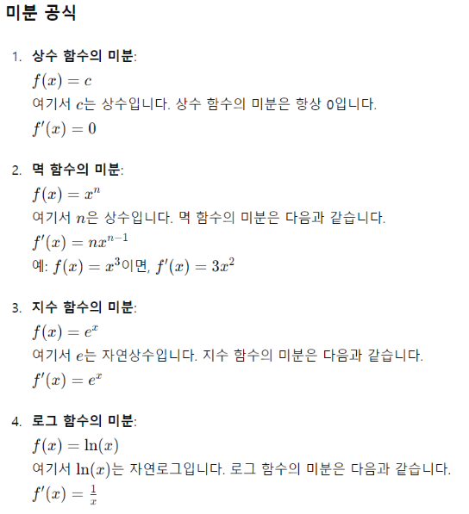

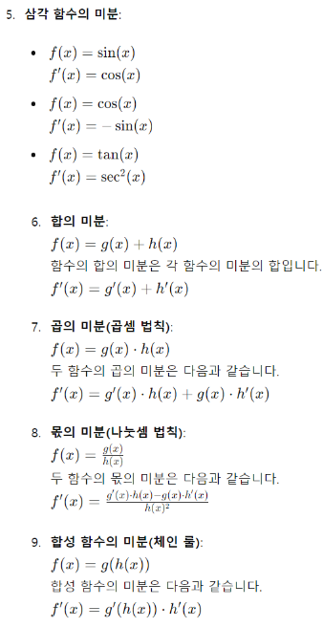

퍼셉트론
계단함수
 |  |  |  |  |  |  |  | OR문제를 해결하는 최적의 weight(가중치) | AND문제를 해결하는 최적의 weight(가중치)
 |  |  |  |  |  |  | w0 | -0.5 | 0.5 |  |  |  |  | y |  | 계단함수
 |  |  |  |  |  |  | w1 | 1 | -0.5 |  |  | x1 | x2 | OR 연산 | AND 연산 | x | y
 |  |  |  |  |  |  | w2 | 1 | -0.1 |  |  | 0 | 0 | 0 | 0 | -5 | -1
 |  |  |  |  |  |  |  |  |  |  |  | 0 | 1 | 1 | 0 | -4 | -1
 |  |  |  |  |  |  |  |  |  |  |  | 1 | 0 | 1 | 0 | -3 | -1
 |  |  |  |  |  |  |  |  |  |  |  | 1 | 1 | 1 | 1 | -2 | -1
 |  |  |  |  |  | 입력(x) |  |  |  | 출력(y) |  |  |  |  |  | -1 | -1
 |  |  |  |  |  |  |  |  |  |  |  |  |  |  |  | 0 | 1
 |  |  |  |  |  |  |  |  |  |  |  |  | 출력값 |  |  | 1 | 1
 |  |  |  |  |  |  | 1 | w0 |  |  |  |  | 계단함수 적용 후 |  |  | 2 | 1
00
 |  |  |  |  |  |  |  |  |  |  |  | -0.5 | -1 |  |  | 3 | 1
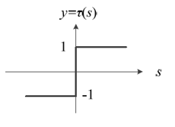
 | x1 | x2 | x3 | x0 | 1 |  |  |  |  |  | 0 | 0.5 | 1 |  |  | 4 | 1
샘플1 | 1 | 0 | 0 | x1 | 0 |  | 0 | w1 |  |  |  | 0.5 | 1 |  |  | 5 | 1
샘플2 | 1 | 0 | 1 | x2 | 0 |  |  |  |  |  |  | 1.5 | 1
샘플3 | 1 | 1 | 0 |  |  |  |  |  |  |  | 계단함수
샘플4 | 1 | 1 | 1 |  |  |  | 0 | w2 |  |  |  |  | OR 분류기

 |  |  |  |  |  |  |  |  |  |  |  |  | 출력값
 |  |  |  |  |  |  |  |  |  |  |  |  | 계단함수 적용 후
 |  |  |  |  |  |  |  |  |  |  |  | 0.5 | 1
 |  |  |  |  |  |  |  |  |  |  |  | 0.4 | 1
 |  |  |  |  |  |  |  |  |  |  |  | 0 | 1
 |  |  |  |  |  |  |  |  |  |  |  | -0.1 | -1

 |  |  |  |  |  |  |  |  |  |  |  |  | AND 문제

다층퍼셉트론
 |  |  |  |  | XOR문제를 해결하는 최적의 weight(가중치)
 |  |  |  | w0 | -2 |  |  |  |  |  |  | y
 |  |  |  | w1 | 2 |  | w4 | 1 |  | x1 | x2 | OR 연산 | AND 연산 | NAND | OR 연산 | AND 연산
 |  |  |  | w2 | -2 |  | w5 | 1 |  | 0 | 0 | 0 | 0 | 1 | 0 | 0
 |  |  |  | w3 | 2 |  |  |  |  | 0 | 1 | 1 | 0 | 1 | 1 | 1
 |  |  |  |  |  |  |  |  |  | 1 | 0 | 1 | 0 | 1 | 1 | 1
 |  |  |  |  | b1 |  | b2 |  |  | 1 | 1 | 1 | 1 | 0 | 1 | 0
 |  |  | 입력(x) |  | 3 |  | -1
b1
b2
 |  |  |  |  | -1

w0
w4
 |  |  |  |  |  |  |  |  |  | n1 | 시그모이드 적용 후
 |  |  |  |  | 은닉층 |  |  |  |  | 3 | 0.95 | 1
 | x2 | x3 |  |  |  |  |  |  | 출력(y) | 1 | 0.73 | 1
w1
00
샘플1 | 0 | 0 |  | 0 |  | n1 |  |  |  | 1 | 0.73 | 1
샘플2 | 0 | 1 |  |  |  |  |  |  |  | -1 | 0.27 | 0 |  |  | 출력값 |  | 원하는값
w2
w5
샘플3 | 1 | 0 |  |  |  |  |  | 시그모이드 함수 |  |  |  |  |  |  | 0 |  | 0
w3
샘플4 | 1 | 1 |  | 0 |  | n2 |  |  |  |  |  |  |  |  | 1 |  | 1
 |  |  |  |  |  |  |  |  |  | n2 | 시그모이드 적용 후 |  |  |  | 1 |  | 1
 |  |  |  |  |  | 시그모이드 함수 |  |  |  | -1 | 0.27 | 0 |  |  | 0 |  | 0
 |  |  |  |  |  |  |  |  |  | 1 | 0.73 | 1
 |  |  |  |  |  |  |  |  |  | 1 | 0.73 | 1
 |  |  |  |  |  |  |  |  |  | 3 | 0.95 | 1

활성화함수
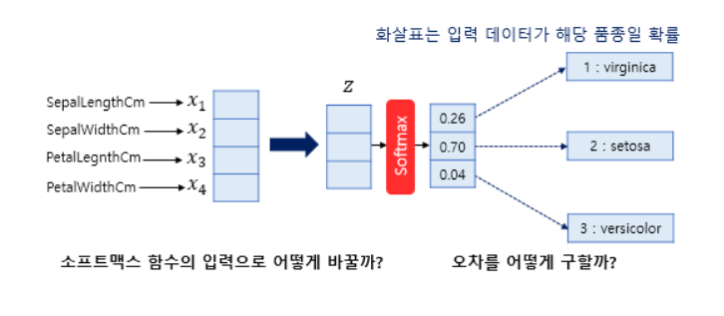
relu 함수

x | y
-3 | 0
-2.5 | 0
-2 | 0
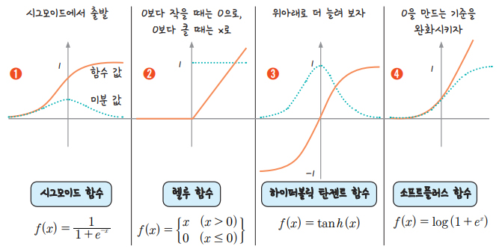
-1.5 | 0
-1 | 0
-0.5 | 0
0 | 0
0.5 | 0.5
1 | 1
1.5 | 1.5
2 | 2
2.5 | 2.5
3 | 3

하이퍼볼릭 탄젠트 함수

x | y
-3 | -0.99505475369
-2.5 | -0.98661429815
-2 | -0.96402758008
-1.5 | -0.90514825364
-1 | -0.76159415596
-0.5 | -0.46211715726
0 | 0
0.5 | 0.46211715726
1 | 0.76159415596
1.5 | 0.90514825364
2 | 0.96402758008
2.5 | 0.98661429815
3 | 0.99505475369

소프트플러스 함수
x | y |  |  |  | x | y
-1 | 0.31326168752 |  |  |  | -10 | 4.5398899217E-05
-0.9 | 0.34115387473 |  |  |  | -9 | 0.00012340218972
-0.8 | 0.37110066595 |  |  |  | -8 | 0.0003354063729
-0.7 | 0.40318604889 |  |  |  | -7 | 0.00091146645377
-0.6 | 0.43748795049 |  |  |  | -6 | 0.0024756851377
-0.5 | 0.47407698418 |  |  |  | -5 | 0.0067153484891
-0.4 | 0.5130152524 |  |  |  | -4 | 0.018149927918
-0.3 | 0.55435524447 |  |  |  | -3 | 0.048587351574
-0.2 | 0.59813886938 |  |  |  | -2 | 0.12692801104
-0.1 | 0.64439666007 |  |  |  | -1 | 0.31326168752
0 | 0.69314718056 |  |  |  | 0 | 0.69314718056
0.1 | 0.74439666007 |  |  |  | 1 | 1.3132616875
0.2 | 0.79813886938 |  |  |  | 2 | 2.126928011
0.3 | 0.85435524447 |  |  |  | 3 | 3.0485873516
0.4 | 0.9130152524 |  |  |  | 4 | 4.0181499279
0.5 | 0.97407698418 |  |  |  | 5 | 5.0067153485
0.6 | 1.0374879505 |  |  |  | 6 | 6.0024756851
0.7 | 1.1031860489 |  |  |  | 7 | 7.0009114665
0.8 | 1.1711006659 |  |  |  | 8 | 8.0003354064
0.9 | 1.2411538747 |  |  |  | 9 | 9.0001234022
1 | 1.3132616875 |  |  |  | 10 | 10.000045399

소프트 맥스 함수 설계

 |  |  |  | 세토사 | 버지컬러 | 버지니카
 |  |  |  | 0.7 | 0.2 | 0.1

odds | 성공확률 | p |  | 0.7 | 0.2 | 0.1
 | 실패확률 | 1-p |  | 0.3 | 0.8 | 0.9

odds에 log씌운값을 로짓(logit)이라함 |  |  |  | 0.36797678529 | -0.60205999133 | -0.95424250944

 |  | 로짓 벡터 |  | 0.36797678529 | -0.60205999133 | -0.95424250944 | 로짓 벡터는 모델이 각 클래스(카테고리)에 대해 계산한 점수

로짓 벡터에 다시 시그모이드 함수를 적용 |  |  |  | 0.59097000812 | 0.35387254176 | 0.27803241996 | 최종 확률로 변환이 됨 | 로지스틱회귀랑 연결이 됨

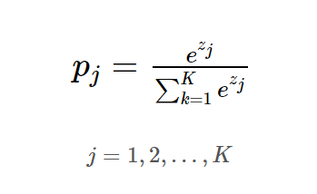
소프트맥스 함수 정의 |  |  | 로짓벡터에 대해 지수함수 적용
 |  |  |  | 1.4448084978 | 0.54768225254 | 0.38510374655

 |  |  | 지수 값들의 함 계산
 |  |  |  | 2.3775944969

 |  |  | 각 클래스에 대해 소프트맥스 확률 계산

 |  |  |  | 0.60767658223 | 0.23035141327 | 0.1619720045

경사하강법
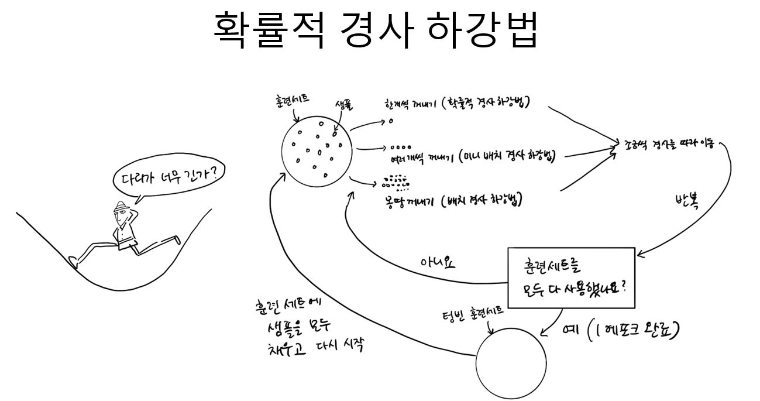

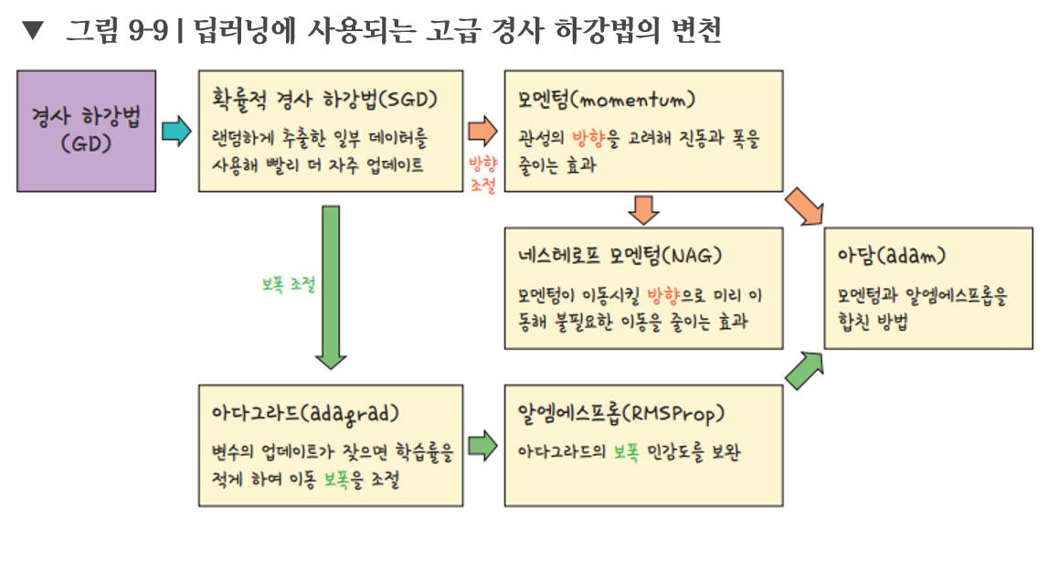

모델설계
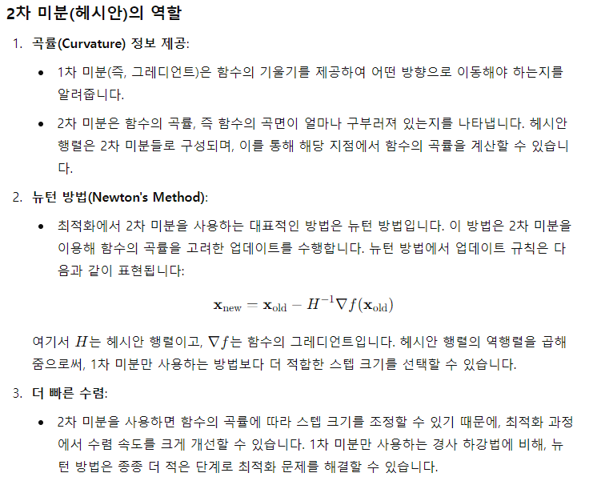
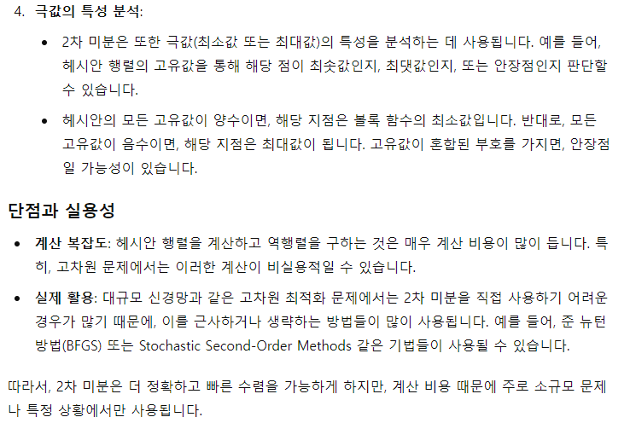
 | 폐암수술후 생존율예측
 |  |  |  |  |  |  |  | model=Sequential() |  |  |  |  |  | use_bias=True,
 |  |  |  |  |  |  |  | model.add(Dense(30, input_dim=16, activation='relu'))
 |  |  |  |  |  |  |  | model.add(Dense(1, activation='sigmoid'))
bias1
 |  |  |  |  |  |  |  | model.compile(loss='binary_crossentropy', optimizer='adam', metrics=['accuracy'])
 |  |  |  |  |  |  |  | model.fit(X,y, epochs=5)
bias2
 |  |  |  |  |  |  |  |  | Dense
 |  |  |  |  |  |  |  | W1 |  |  | W2

 |  |  |  |  |  |  | x1 |  |  |  | adam

$$⋮$$
 | x1 | x2 |  | x16 |  |  | x2
 | 칼럼명1 | 칼럼명2 | 칼럼명… | 칼럼명16
샘플1
$$⋮$$
샘플2 |  |  |  |  |  |  |  |  |  |  |  |  | sigmod
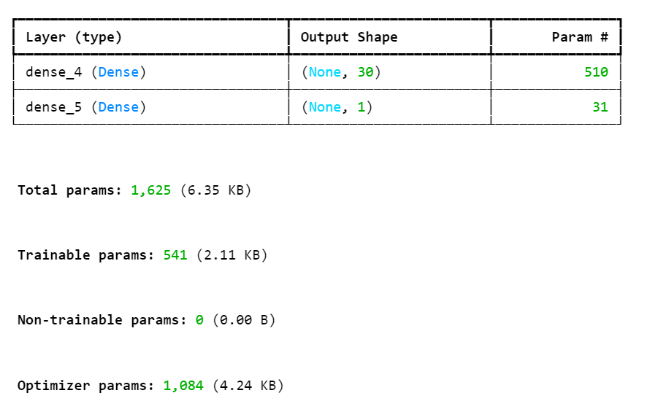
샘플3 |  |  |  |  |  |  |  |  |  |  |  |  |  |  |  |  | sparse_categorical_crossentropy와 categorical_crossentropy는 둘 다 다중 클래스 분류 문제에서 사용되는 손실 함수입니다. 이 둘의 주요 차이점은 레이블의 표현 방식입니다.
$$⋮$$
 |  |  |  |  |  |  |  |  |  |  |  |  | 오차 발생 | 숫자 예측 | rmse
 |  |  |  |  |  |  | x16 |  |  |  |  |  |  | 분류 |  |  | 1. categorical_crossentropy

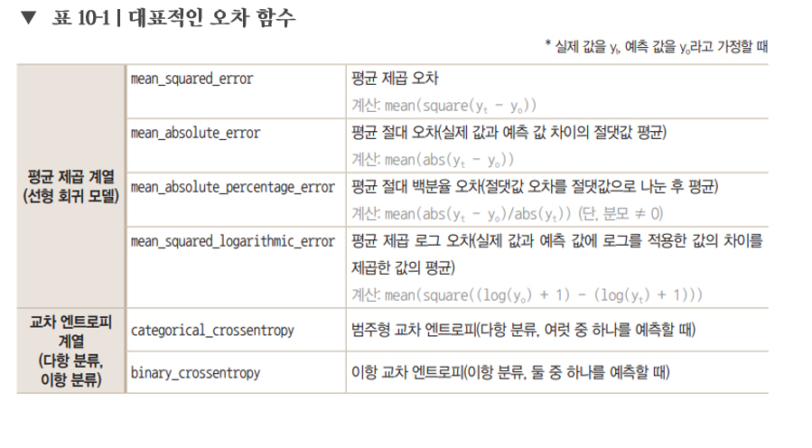
 |  |  |  |  |  |  |  |  |  |  |  |  |  |  |  |  | 레이블 형식: **원-핫 인코딩(One-hot Encoding)**된 레이블을 사용합니다.
 |  |  |  |  |  |  |  |  |  |  |  |  |  |  |  |  | 설명: 각 클래스에 대한 확률이 벡터로 표현되며, 벡터의 각 원소는 해당 클래스의 확률을 나타냅니다. 예를 들어, 3개의 클래스를 분류할 때 정답 레이블이 2번째 클래스라면, 레이블은 [0, 1, 0]으로 표현됩니다.
샘플470 |  |  |  |  |  |  |  |  |  |  |  |  |  |  |  |  | 예시:
 |  |  |  |  |  |  | 16개 |  | 30개 | relu
 |  |  |  |  |  |  |  |  |  |  |  |  |  |  |  |  | python
 |  |  |  |  |  |  |  |  |  |  |  |  |  |  |  |  | 코드 복사
 |  |  |  |  |  |  | 16*30 | 480 |  | 30*1 | 30 |  |  |  |  |  | y_true = [[0, 1, 0], [1, 0, 0], [0, 0, 1]] # One-hot encoded labels
 |  |  |  |  |  |  | bias 1개 | 30 |  | bias 1개 | 1 |  |  |  |  |  | y_pred = [[0.1, 0.8, 0.1], [0.7, 0.2, 0.1], [0.2, 0.1, 0.7]] # Predicted probabilities
 |  |  |  |  |  |  |  | 510 |  |  | 31 | 541 |  |  |  | sparse_categorical_crossentropy
 |  |  |  |  |  |  |  |  |  |  |  |  |  |  |  |  | 2. sparse_categorical_crossentropy
 |  |  |  |  | 15는 | 14.6875 | 이므로
 |  |  |  |  |  |  |  |  |  |  |  |  |  |  |  |  | 레이블 형식: **정수형 인코딩(Integer Encoding)**된 레이블을 사용합니다.
 |  |  |  |  |  |  |  |  |  |  |  |  |  |  |  |  | 설명: 클래스 자체가 정수로 표현됩니다. 즉, 클래스의 인덱스만으로 레이블이 주어집니다. 예를 들어, 3개의 클래스가 있다면, 클래스 0, 클래스 1, 클래스 2에 해당하는 레이블은 각각 0, 1, 2로 표현됩니다.
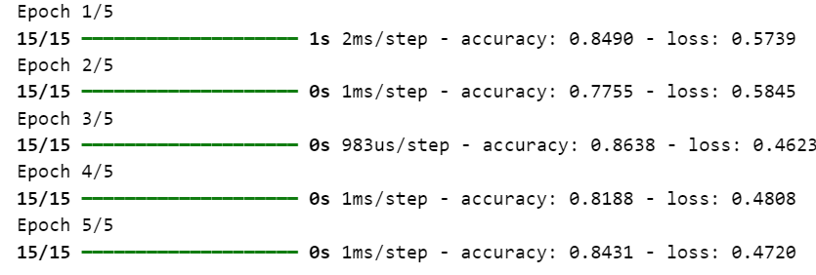
 |  |  |  |  |  |  |  |  |  |  |  |  |  |  |  |  | 예시:

 |  |  |  |  |  |  |  |  |  |  |  |  |  |  |  |  | python
 |  |  |  |  |  |  |  |  |  |  |  |  |  |  |  |  | 코드 복사
 |  |  |  |  |  |  |  |  |  |  |  |  |  |  |  |  | y_true = [1, 0, 2] # Integer encoded labels
 |  |  |  |  |  |  |  |  |  |  |  |  |  |  |  |  | y_pred = [[0.1, 0.8, 0.1], [0.7, 0.2, 0.1], [0.2, 0.1, 0.7]] # Predicted probabilities

 |  |  |  |  |  |  |  |  |  |  |  |  |  |  |  |  | 주요 차이점 요약

 |  |  |  |  |  |  |  |  |  |  |  |  |  |  |  |  | 1. 레이블 형식:

 |  |  |  |  |  |  |  |  |  |  |  |  |  |  |  |  | categorical_crossentropy: 원-핫 인코딩된 레이블을 사용.
 |  |  |  |  |  |  |  |  |  |  |  |  |  |  |  |  | sparse_categorical_crossentropy: 정수형 레이블을 사용.
 | 신경망 모델에서 Optimizer 파라미터의 갯수가 1,084개가 나오는 과정을 단계별로 설명하겠습니다.
 |  |  |  |  |  |  |  |  |  |  |  |  |  |  |  |  | 2. 입력 준비:
 | Optimizer는 모델의 모든 학습 가능한 파라미터에 대해 최적화를 수행하므로, Optimizer가 다루는 파라미터의 수는 모델의 파라미터 수와 동일합니다.

 | 그러나 질문에서 주어진 모델의 파라미터 수는 1,084개로 나왔습니다. 이는 주어진 코드에서 계산된 파라미터 수의 두 배가 되는 값입니다. 이 차이는 Adam 옵티마이저의 특성에서 비롯됩니다. |  |  |  |  |  |  |  |  |  |  |  |  |  |  |  | categorical_crossentropy를 사용하려면 레이블을 원-핫 인코딩해야 합니다.
 |  |  |  |  |  |  |  |  |  |  |  |  |  |  |  |  | sparse_categorical_crossentropy는 원-핫 인코딩이 필요 없으며, 각 클래스가 정수형 레이블로 지정됩니다.
 | Adam 옵티마이저는 각 파라미터에 대해 1차 및 2차 모멘트(평균과 분산)를 추적하기 위해 추가적인 변수를 관리합니다. 즉, 모델의 각 파라미터에 대해 2개의 추가적인 파라미터가 생성
 |  |  |  |  |  |  |  |  |  |  |  |  |  |  |  |  | 사용 예시
 | 따라서:
 |  |  |  |  |  |  |  |  |  |  |  |  |  |  |  |  | **categorical_crossentropy**는 레이블이 원-핫 인코딩된 상태라면 사용하고,
 | 모델 파라미터 수: 541개 |  |  |  |  |  |  |  |  |  |  |  |  |  |  |  | **sparse_categorical_crossentropy**는 레이블이 정수형으로 인코딩되어 있다면 사용합니다.
 | Adam 옵티마이저가 관리하는 추가 파라미터 수: 541×2=1,082개
 | 최종 Optimizer 파라미터 수: 1,082+2개 |  |  |  |  |  |  |  |  |  |  |  |  |  |  |  | 성능 및 메모리 효율성

 | 이렇게 해서 최종적으로 Optimizer가 다루는 파라미터의 갯수는 1,084개가 됩니다. |  |  |  |  |  |  |  |  |  |  |  |  |  |  |  | 메모리 효율성: sparse_categorical_crossentropy는 정수형 레이블을 사용하므로, 다수의 클래스가 있는 경우 원-핫 인코딩보다 메모리를 덜 사용합니다.
 |  |  |  |  |  |  |  |  |  |  |  |  |  |  |  |  | 모델 성능: 두 손실 함수 모두 동일한 목적을 달성하므로, 모델의 성능 자체에는 차이가 없습니다. 다만 레이블 인코딩 방식이 다를 뿐입니다.
 | 최종 파라미터 |  | 541 | 1084 | 1625

 | 최적화에서 2차 미분, 즉 헤시안(Hessian) 행렬을 사용하는 이유

 | 2차 미분이 제공하는 정보가 최적화 과정에서 매우 유용하기 때문입니다. 특히, 함수의 곡률 정보를 제공하여 경사 하강법(Gradient Descent)과 같은 최적화 알고리즘의 수렴 속도를 크게 개선할 수 있습니다.

모델설계2
 | 피마인디언당뇨병예측
 |  |  |  |  |  | model=Sequential() |  |  |  |  |  |  | use_bias=True,
 |  |  |  |  |  | model.add(Dense(12, input_dim=8, activation='relu'))
 |  |  |  |  |  | model.add(Dense(1, activation='sigmoid'))
bias1
 |  |  |  |  |  | model.compile(loss='binary_crossentropy', optimizer='adam', metrics=['accuracy'])
 |  |  |  |  |  | model.fit(X,y, epochs=5)
bias2
bias3
 |  |  |  |  |  |  | Dense1
 |  |  |  |  |  | W1
 |  |  |  |  |  |  |  | W2 | Dense2
 |  |  |  |  | x1 |  |  |  |  | adam

$$⋮$$
 | x1 | x2 |  | x8 | x2 |  |  |  |  | W3 | Dense3
 | 칼럼명1 | 칼럼명2 | 칼럼명… | 칼럼명8
샘플1
$$⋮$$
$$⋮$$
샘플2 |  |  |  |  |  |  |  |  |  |  |  | sigmod
샘플3
$$⋮$$
 |  |  |  |  |  |  |  |  |  |  |  | 오차 발생 | 숫자 예측 | rmse
 |  |  |  |  | x8 |  |  |  |  |  |  |  | 분류

 |  |  |  |  |  |  |  |  | 8 | relu

샘플768
 |  |  |  |  | 8개 |  | 12 | relu

 |  |  |  |  |  | 96 |  | 96 |  | 8
 |  |  |  |  |  | 12 |  | 8 |  | 1
 |  |  |  |  |  | 108 |  | 104 |  | 9 |  | 221

 |  |  |  |  |  |  | 442 | 2

 |  |  |  |  |  | 옵티마이저 파라미터 개수 |  |  | 444

 |  |  |  |  |  | 최종 파라미터 개수 |  |  | 665

희소행렬
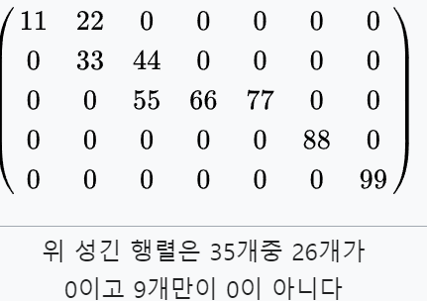
희소행렬

성긴 행렬(sparse matrix) 또는 희소행렬은 행렬의 값이 대부분 0인 경우를 가리키는 표현이다.[1] 그와 반대되는 표현으로는 밀집행렬(dense matrix), 조밀행렬이 사용된다.

모델설계3
아이리스품종분류
 |  | model=Sequential() |  |  |  |  |  |  | use_bias=True,
 |  | model.add(Dense(12, input_dim=4, activation='relu'))
 |  | model.add(Dense(8, activation='relu'))
 |  | model.add(Dense(3, activation='sigmoid'))
bias1
 |  | model.compile(loss='binary_crossentropy', optimizer='adam', metrics=['accuracy'])
 |  | model.fit(X,y, epochs=5)
bias2
bias3
 |  |  | Dense1
 |  | W1
 |  |  |  | W2 | Dense2
 | x1 |  |  |  |  | adam

 | x2 |  |  |  |  | W3 | Dense3
 |  |  |  |  |  |  |  | 세토사일 확률 |  | 0.7 | 0.7
 |  |  |  |  |  |  |  | 버지칼라일 확률 |  | 0.2
$$⋮$$
$$⋮$$
 | x3 |  |  |  |  |  |  | 버지니카일 확률 |  | 0.1
 |  |  |  |  |  |  |  | softmax |  | 1

 | x4
 |  |  |  |  |  |  |  | 활성화 함수시트의 소프트 맥스 함수 참조

 |  | 4 | 12 |  | 8 |  | 3
 |  |  | 48 |  | 96 |  | 24
 |  |  | 12 |  | 8 |  | 3
 |  |  | 60 |  | 104 |  | 27

 |  |  |  |  |  |  | 191

 |  | 옵티마이저 파라미터 개수 |  |  | 384

 |  | 최종 파라미터 개수 |  |  | 575

모델설계4
광석인지여부 판별
 |  | model=Sequential() |  |  |  |  |  |  | use_bias=True,
 |  | model.add(Dense(36, input_dim=60, activation='relu'))
 |  | model.add(Dense(18, activation='relu'))
 |  | model.add(Dense(1, activation='sigmoid'))
bias1
 |  | model.compile(loss='binary_crossentropy', optimizer='adam', metrics=['accuracy'])
 |  | model.fit(X,y, epochs=200)
bias2
bias3
 |  |  | Dense1
 |  | W1
 |  |  |  | W2 | Dense2
 | x1 |  |  |  |  | adam

 | x2 |  |  |  |  | W3 | Dense3
 |  |  |  |  |  |  |  | 광석
 |  |  |  |  |  |  |  | 암석
$$⋮$$
$$⋮$$
 | x3

 | x60

모델설계5
 | 와인종류(레드,화이트) 판별
 |  |  |  |  | model=Sequential() |  |  |  |  |  | use_bias=True,
 |  |  |  |  | model.add(Dense(36, input_dim=12, activation='relu'))
 |  |  |  |  | model.add(Dense(12, activation='relu'))
 |  |  |  |  | model.add(Dense(8, activation='relu'))
 |  |  |  |  | model.add(Dense(1, activation='sigmoid'))
 |  |  |  |  | model.compile(loss='binary_crossentropy', optimizer='adam', metrics=['accuracy'])
 |  |  |  |  | model.fit(X,y, epochs=200, batch_size=500, validation_split=0.25)

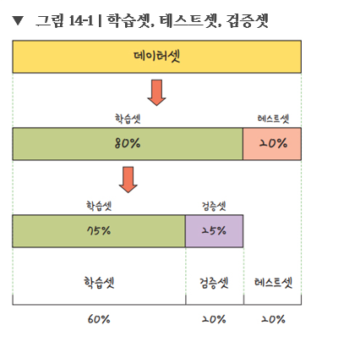
 |  |  |  |  |  | Dense1

 |  |  |  |  |  |  | Dense2
 |  |  |  | x1
 |  |  |  |  |  |  |  | Dense3
 |  |  |  | x2
 |  |  |  |  |  |  |  |  |  | 광석
 |  |  |  |  |  |  |  |  |  | 암석
$$⋮$$
$$⋮$$
 |  |  |  | x3

 |  |  |  | x12

 |  | 와인 | 6497 X 12
 |  |  |  |  |  |  | 5197 X 12

훈련셋 | 8

 |  |  |  |  | 모델 검증용 |  |  |  | validation_loss
 |  |  |  |  |  |  |  |  | validation_accuracy |  | 500번 반복하면서

모델 테스트용 | 2

CNN모델설계_MLP_MNIST
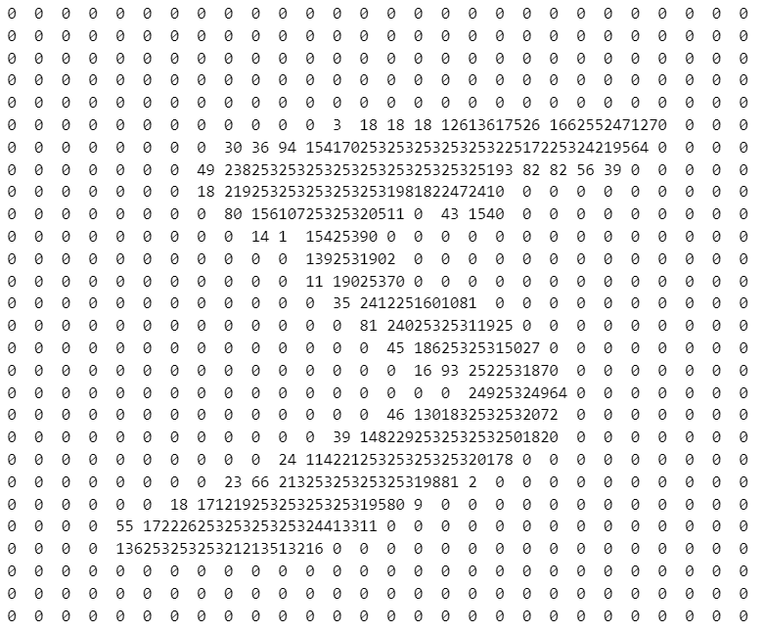

 |  |  |  | x1
 |  |  |  |  |  | Dense1
 |  |  |  | x2

 |  |  |  | x3

$$⋮$$
$$⋮$$
 |  |  |  |  |  |  |  |  |  | 0
 |  |  |  |  |  |  |  |  |  | 1
$$⋮$$
$$⋮$$

 |  |  |  |  |  |  |  |  |  | 9

 |  |  |  |  |  | 512
 |  |  |  | x784

 |  |  |  | 784 |  | 512 |  |  | 10
 |  |  |  |  | 401408 |  |  | 5120
 |  |  |  |  |  | 401920 |  |  | 5130

 |  |  |  |  |  |  | 407050

 |  |  |  | from tensorflow.keras.utils import to_categorical
 | 1 | 784 | label
1개 |  |  | 5 |  | array([0., 0., 0., 0., 0., 1., 0., 0., 0., 0.])
2개 |  |  | 0

60000개 |  |  | 8

10000개의 테스트 데이터 |  |  | y
1 |  |  | 7

10000 |  |  | 6

CNN모델설계_CNN_MNIST
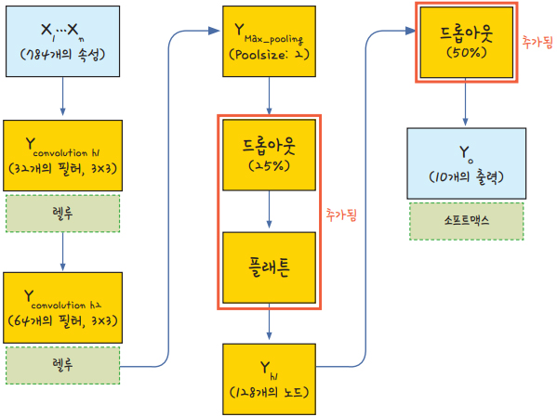
 |  |  |  |  |  | 필터마다 필요한 가중치 파라미터 수는 필터 크기와 입력 채널 수에 따라 결정됩니다.

 |  |  |  |  |  | 한 필터당 가중치 파라미터 수: 3×3×1=9
 |  |  | input_shape |  |  | 총 가중치 파라미터 수: 9×32=288 |  |  |  | 필터마다 편향 추가 |  |  |  | 320
 |  |  |  | 28*28 ,1 |  |  | kernel이 32개
 |  |  |  |  |  |  |  |  |  | kernel

 |  |  |  |  |  |  |  |  |  |  |  |  | 576
 |  |  |  |  | Conv2D |  |  |  | Conv2D |  |  |  |  |  |  |  |  |  |  | Dense1

 |  |  |  |  |  |  |  |  |  |  |  | 24 |  |  | 2*2
 |  |  |  |  |  |  | feature map |  |  |  | feature map |  |  |  | max pooling |  | dropout | flatten |  |  | dropout
 |  |  |  |  |  |  |  |  |  |  |  |  |  |  |  |  |  |  |  |  |  |  | 0
 |  |  |  |  |  |  |  |  |  |  |  |  |  |  |  |  |  |  |  |  |  |  | 1
$$⋮$$
$$⋮$$
 |  |  |  |  |  |  |  |  |  | 24
$$⋮$$
$$⋮$$
$$⋮$$
 |  |  |  |  |  |  |  |  |  |  |  |  |  |  | 12*12*64

 |  |  |  |  |  |  | 26*26*32 |  |  |  |  |  |  |  |  |  |  | 9216 |  |  |  |  | 9
 |  |  |  |  |  |  | 26으로 나온 이유는 |  |  | 24*24*64
 |  |  |  |  |  |  | 패딩이 valid가 기본 |  |  | 24으로 나온 이유는
 |  |  |  |  |  |  |  |  |  | 패딩이 valid가 기본

 |  |  |  |  | 32 |  |  |  | 64 |  |  | 576 |  |  |  |  |  |  |  | 128 |  | 10
 |  |  |  |  |  |  |  |  |  |  |  |  | 288*64
 |  |  |  |  |  |  |  |  |  |  |  |  |  | 18496 |  |  |  |  | 1179648 | 128 |  | 1290
 |  |  |  |  |  |  | 32*9 | 288
 |  |  |  |  |  |  |  |  |  |  |  |  |  |  |  |  |  |  |  | 1179776
 | 28*28 | 채널1
 |  |  |  |  |  |  |  |  |  |  |  |  |  |  |  | 총 파라미터 수 |  | 1199882

1개

 |  |  |  |  | tf.keras.layers.Conv2D( |  |  |  |  |  |  | tf.keras.layers.MaxPool2D(
 |  |  |  |  | filters, |  |  |  |  |  |  | pool_size=(2, 2),
 |  |  |  |  | kernel_size, |  |  |  |  |  |  | strides=None,
 |  |  |  |  | strides=(1, 1), |  |  |  |  |  |  | padding=&#x27;valid',
 |  |  |  |  | padding=&#x27;valid', |  |  |  |  |  |  | data_format=None,
 |  |  |  |  | data_format=None, |  |  |  |  |  |  | name=None,
 |  |  |  |  | dilation_rate=(1, 1), |  |  |  |  |  |  | **kwargs
 |  |  |  |  | groups=1, |  |  |  |  |  |  | )
 |  |  |  |  | activation=None,
 |  |  |  |  | use_bias=True,
$$⋮$$
 |  |  |  |  | kernel_initializer=&#x27;glorot_uniform',
 |  |  |  |  | bias_initializer=&#x27;zeros',
 |  |  |  |  | kernel_regularizer=None,
 |  |  |  |  | bias_regularizer=None,
 |  |  |  |  | activity_regularizer=None,
 |  |  |  |  | kernel_constraint=None,
60000개 |  |  |  |  | bias_constraint=None,
 |  |  |  |  | **kwargs
 |  |  |  |  | )

CNN모델설계_CNN_Fashin_MNIST
 |  |  |  |  |  |  |  |  | 필터마다 필요한 가중치 파라미터 수는 필터 크기와 입력 채널 수에 따라 결정됩니다.

 |  |  |  |  |  |  |  |  | 한 필터당 가중치 파라미터 수: 3×3×1=9
 |  |  |  | input_shape |  |  |  |  | 총 가중치 파라미터 수: 9×32=288 |  |  | 필터마다 편향 추가 |  |  |  | 320
 |  |  |  |  | 28*28 ,1 |  |  |  |  | kernel이 32개
 |  |  |  |  |  |  |  |  |  |  |  | kernel

 |  |  |  |  |  | Conv2D |  |  |  |  | Conv2D |  |  |  |  |  |  |  |  | Dense1

 |  |  |  |  |  |  |  |  |  | feature map |  |  | feature map |  |  |  |  | flatten |  |  | dropout
 |  |  |  |  |  |  | 2*2 |  |  |  |  |  |  |  |  |  | 2*2 |  |  |  |  |  | 0
 |  |  |  |  |  |  | max pooling |  |  |  |  |  |  |  |  |  | max pooling |  |  |  |  |  | 1
$$⋮$$
$$⋮$$
$$⋮$$
$$⋮$$
$$⋮$$

 |  |  |  |  |  |  |  |  |  |  |  |  |  |  |  |  |  |  |  |  |  |  | 9
 |  |  |  |  |  |  | max 풀링 후 |  |  |  |  |  | max 풀링 후
 |  |  |  |  |  |  | 28(same padding) 적용해서 |  |  |  |  |  | 14(same padding) 적용해서
 |  |  |  |  |  |  | 사이즈가 같음 |  |  |  |  |  | 사이즈가 같음
 |  |  |  |  |  |  | 14 | 14 |  | 32개 |  |  | 7 | 7
 |  |  |  |  |  | 32 |  |  |  |  | 64 |  |  |  |  |  |  |  |  | 100 |  | 10
 |  |  |  |  |  |  |  |  |  |  |  |  |  |  | 288*64 |  |  | 3136
 |  |  |  |  |  |  |  |  |  |  |  |  |  |  |  | 18496 |  |  |  |  |  | 1010

 |  |  |  |  |  |  |  |  |  |  |  |  |  |  |  |  |  |  |  | 313700
 | 28*28 | 채널1

1개 |  |  |  |  |  |  |  |  |  |  |  |  |  |  |  |  |  | 최종 파라미터 개수 | 333526
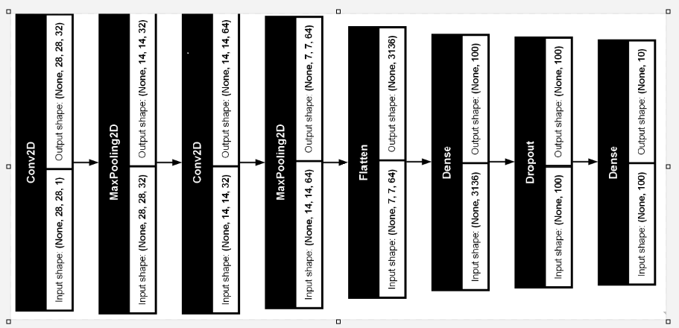

 |  |  |  |  |  | model = Sequential()
 |  |  |  |  |  | model.add(Conv2D(32, kernel_size=(3, 3), padding="same",
 |  |  |  |  |  | input_shape=(28, 28, 1), activation='relu'))
 |  |  |  |  |  | model.add(MaxPooling2D(pool_size=(2, 2)))
 |  |  |  |  |  | model.add(Conv2D(64, kernel_size=(3, 3), activation='relu', padding="same"))
 |  |  |  |  |  | model.add(MaxPooling2D(pool_size=(2, 2)))
 |  |  |  |  |  | model.add(Flatten())
 |  |  |  |  |  | model.add(Dense(100, activation='relu'))
 |  |  |  |  |  | model.add(Dropout(0.4))
 |  |  |  |  |  | model.add(Dense(10, activation='softmax'))
$$⋮$$
 |  |  |  |  |  | model.summary()

 |  |  | keras.utils.plot_model(model)

60000개 |  |  | !pip install pydot
 |  |  | !pip install graphviz |  |  | 윈도우용 그래피즈 설치

텍스트처리
단어 |  | term
문장 |  | documents

 | 먼저 | 각 | 텍스트의 | 단어를 | 나누어 | 토큰화합니다. | 단어로 | 토큰화해야 | 딥러닝에서 | 인식됩니다 | 토큰화한 | 결과는 | 사용할 | 수 | 있습니다
문장1 | 1 | 1 | 1 | 1 | 1 | 1 | 0 | 0 | 0 | 0 | 0 | 0 | 0 | 0 | 0
문장2 | 0 | 0 | 1 | 0 | 0 | 0 | 1 | 1 | 1 | 1 | 0 | 0 | 0 | 0 | 0
문장3 | 0 | 0 | 0 | 0 | 0 | 0 | 0 | 0 | 1 | 0 | 1 | 1 | 1 | 1 | 1
 |  |  | 2 |  |  |  |  |  | 2

텍스트의 원 핫 인코딩 과정

# 원핫인코딩 시 숫자배열로 만들어 놔야함, 그 숫자 배열은 순서가 있는 토큰으로 만듦

text = "오랫동안 꿈꾸는 이는 그 꿈을 닮아간다."
token = Tokenizer()
token.fit_on_texts([text])
token.word_index |  |  | {'오랫동안': 1, '꿈꾸는': 2, '이는': 3, '그': 4, '꿈을': 5, '닮아간다': 6}

# 그 만든 숫자 배열을 0과1로만 이루어진 배열로 to_categorical을 통해 바꾸어야함
# 이 때 주의할 점은 배열 맨 앞에 0이 추가(시작, start of senteces, SOS)되어야 하므로 단어수보다 1이 더 많게 인덱스 숫자를 잡아주셔야 함

token.texts_to_sequences([text]) |  |  |  | [[1, 2, 3, 4, 5, 6]]

word_size = len(token.word_index) + 1

x = token.texts_to_sequences([text])

to_categorical(x, num_classes=word_size)

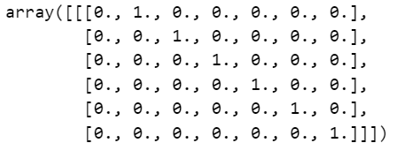

원핫인코딩을 사용했을 경우 벡터의 길이가 너무 길어진다는 단점이 있다, 예를 들어 1만개의 단어 토큰으로 이루어진 말뭉치(corpus)를 다룬다고 할 때
벡터화하면 9,999개의 0과 하나의 1로 이루어진 희소행렬이 됨, 이러한 공간적 낭비를 해결하기 위해 등장한것이 단어 임베딩(word embedding)이라는 방법

만약 16차원의 원 핫 인코딩을 사용해 만든 16차원 벡터가 있다고 할경우 이것을 4차원 벡터로 바꾸어 보면

 |  |  |  |  |  |  |  |  |  |  |  |  |  |  |  | 원 핫 인코딩

$$↓$$

 |  |  |  |  |  |  |  | from tensorflow.keras.layers import Embedding
 |  |  |  |  |  |  |  |  |  |  |  |  |  |  |  | 워드 임베딩 | "임베딩"은 주어진 데이터를 저차원 공간으로 투영하는 과정을 의미합니다. 이 과정에서 데이터의 특성이나 구조를 보존하면서 차원을 축소하거나 변형시킵니다.
 |  |  |  |  |  |  |  | from tensorflow.keras.models import Sequential |  |  |  |  |  |  |  |  | 이는 신경망에서 사용되는 용어로, 단어나 문장을 밀집 벡터(dense vector)로 변환하는 층을 말합니다.
 |  |  |  |  |  |  |  | model = Sequential() |  |  |  |  |  |  |  |  | 매장은 주로 "embedding"이 아닌 "embedding layer"와 같은 용어에서 나오는데, 이는 신경망에서 사용되는 용어로, 단어나 문장을 밀집 벡터(dense vector)로 변환하는 층을 말합니다.
 |  |  |  |  |  |  |  | model.add(Embedding(16,4))
 |  |  |  |  |  |  |  |  |  |  |  |  |  |  |  |  | 단어 임베딩으로 얻은 결과가 밀집된 정보를 가지고 있고 공간의 낭비가 적다는 것을 알 수 있음
 |  |  |  |  |  |  |  |  |  |  |  |  |  |  |  |  | 이러한 결과가 가능한 이유는 각 단어 간의 유사도를 계산했기 때문임
 |  |  |  |  |  |  |  |  |  |  |  |  |  |  |  |  | 예를 들어 happy라는 단어는 bad보다 good에 더 가깝고, cat이라는 단어는 good보다는 dog에 가깝다는 것을 고려해 각 배열을 새로운 수치로 바꾸어 주는 것(아래 그림 참조)

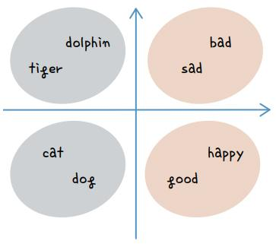

단어 임베딩

 | 그렇다면 이 단어 간 유사도는 어떻게 계산하는 것일까? |  |  |  |  |  |  |  |  |  |  |  |  |  |  |  | tf.keras.layers.Embedding(
 | 여기서 앞서 배운 오차 역전파가 또다시 등장함 |  |  |  |  |  |  |  |  |  |  |  |  |  |  |  | input_dim, | Integer. Size of the vocabulary, i.e. maximum integer index + 1.
 | 적절한 크기로 배열을 바꾸어 주기 위해 최적의 유사도를 계산하는 학습 과정을 거치는 것 |  |  |  |  |  |  |  |  |  |  |  |  |  |  |  | output_dim, | Integer. Dimension of the dense embedding.
 | 이 과정은 케라스에서 제공하는 Embedding() 함수를 사용하면 간단히 해낼 수 있음 |  |  |  |  |  |  |  |  |  |  |  |  |  |  |  | embeddings_initializer=&#x27;uniform',
 | 예를 들어 다음과 같이 Embedding() 함수를 적용해 딥러닝 모델을 만들 수 있음 |  |  |  |  |  |  |  |  |  |  |  |  |  |  |  | embeddings_regularizer=None,
 |  |  |  |  |  |  |  |  |  |  |  |  |  |  |  |  | embeddings_constraint=None,
 |  |  |  |  |  |  |  |  |  |  |  |  |  |  |  |  | mask_zero=False,
 |  |  |  |  |  |  |  |  |  |  |  |  |  |  |  |  | weights=None,
 |  |  |  |  |  |  |  |  |  |  |  |  |  |  |  |  | lora_rank=None,
 |  |  |  |  |  |  |  |  |  |  |  |  |  |  |  |  | **kwargs
 |  |  |  |  |  |  |  |  |  |  |  |  |  |  |  |  | )

텍스트_MLP_모델설계
docs = ["너무 재밌네요", "최고예요", "참 잘 만든 영화예요", "추천하고 싶은 영화입니다",
"한번 더 보고싶네요", "글쎄요", "별로예요", "생각보다 지루하네요", "연기가 어색해요", "재미없어요"]

import numpy as np

label = np.array([1, 1, 1, 1, 1, 0, 0, 0, 0, 0])

token = Tokenizer()
token.fit_on_texts(docs)
token.texts_to_sequences(docs)

max([len(i) for i in token.texts_to_sequences(docs)])

from tensorflow.keras.utils import *

x = token.texts_to_sequences(docs)

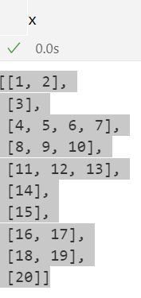

 | padded_x = pad_sequences(x, 4)

 |  |  | 단어 하나하나가 차원이 21차원이므로 |  |  |  |  | 차원 축소 |  | 워드 임베딩으로 축소해야함, 이때 축소하는 차원은 8로 정했다.
 | word_size = len(token.word_index)+1 |  | 21
 |  |  |  |  |  |  |  |  |  | Embedding(21,8,)
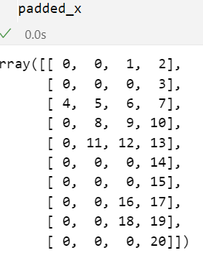
$$⋯$$
 |  |  | 시작 |  |  |  |  | 21차원
 |  |  | 0 | 1 |  |  |  | 20 | input_length
 |  | 너무 | 0 | 0 | 1 | 0 | 0 | 0 | 너무 |  | Flatten
 |  | 재밌네요 | 0 | 0 | 0 | 0 | 1 | 0 | 재밌네요 |  |  | Dense
$$⋮$$
 |  |  |  |  |  |  |  |  | 최고예요
 |  |  |  |  |  |  |  |  | 참

 |  | 재미없어요 | 0 | 1 | 0 | 0 | 0 | 0

텍스트_LSTM_모델설계
 | 로이터 뉴스 카테고리 분류 |  |  |  | 뉴스 기사 건수 | 11228

 | # 첫번째 뉴스 기사
 | print(X_train[0], end='')

 | [1, 2, 2, 8, 43, 10, 447, 5, 25, 207, 270, 5, 2, 111, 16, 369, 186, 90, 67, 7, 89, 5, 19, 102, 6, 19, 124, 15, 90, 67, 84, 22, 482, 26, 7, 48, 4, 49, 8, 864, 39, 209, 154, 6, 151, 6, 83, 11, 15, 22, 155, 11, 15, 7, 48, 9, 2, 2, 504, 6, 258, 6, 272, 11, 15, 22, 134, 44, 11, 15, 16, 8, 197, 2, 90, 67, 52, 29, 209, 30, 32, 132, 6, 109, 15, 17, 12]

 | 숫자가 의미하는 것은 해당 단어가 몇 번이나 나타나는지 세어 빈도에 따라 번호를 붙임
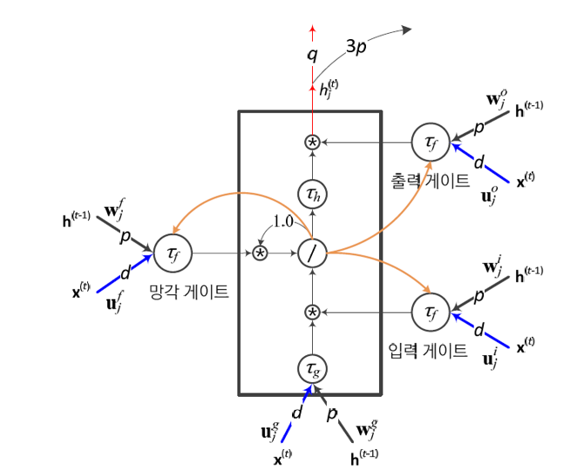

 | 정수 인코딩 과정

 | 빈도가 가장 높은 단어는 1번, 그다음은 2번 식 |  |  |  |  | 각 뉴스 기사는 단어들의 순서를 유지한 채로 정수 인덱스 배열로 변환됩니다.

 | 예를 들어, 다음과 같은 뉴스 기사가 있다고 가정해 봅시다. |  |  |  |  |  |  |  |  |  | LSTM

 | "the stock market is booming" |  |  |  | 임베딩 1000 * 100 | 100000 |  |  |  | 1 |  |  | 46
 | [1, 45, 78, 10, 54] |  |  |  |  |  |  |  |  |  |  |  | Dense
 | num_words=1000로 빈도수가 1000개(1000차원)인 단어만 추출한 후 100차원로 차원축소(임베딩층을 이용)
 |  |  |  | 100*8982 |  |  | 46가지의
 | 문장 시작 | 패딩 | 패딩 |  |  |  | 카테고리
뉴스기사1 | 0 | 0 | 0 |  |  |  | 0 | 정치 | len(np.unique(y_train))
뉴스기사2 |  |  |  |  |  |  | 1

뉴스기사8982 |  |  |  |  |  |  | 45

 |  |  |  |  |  |  |  |  |  |  |  | 4600 | 46
 |  |  |  |  |  |  |  |  |  | 100 |  |  | 4646
 | LSTM | 가중치 구하는 방식

 |  |  | four gates: input, forget, cell, output gate) |  |  |  |  |  |  |  | 100개 노드

 |  | Input Weight (W): 입력에서 오는 가중치 |  |  |  |  |  |  |  | tf.keras.layers.LSTM( |  |  |  | RNN (Recurrent Neural Network)에서 하이퍼볼릭 탄젠트 함수(tanh)가 활성화 함수로 자주 사용되는 이유
 |  | Recurrent Weight (U): 이전 타임스텝에서 오는 가중치 |  |  |  |  |  |  |  | units,
 |  | Bias (b): 각 게이트에 대해 하나씩 존재하는 바이어스 |  |  |  |  |  |  |  | activation=&#x27;tanh',
 |  |  |  |  |  |  |  |  |  | recurrent_activation=&#x27;sigmoid', |  |  |  | 비선형성: tanh 함수는 비선형 함수로, 신경망이 복잡한 패턴과 관계를 학습할 수 있게 합니다. 비선형 활성화 함수가 없으면 신경망은 단순한 선형 변환을 할 수밖에 없으므로, 표현력과 모델의 성능이 크게 제한됩니다.
 |  |  |  |  |  |  |  |  |  | use_bias=True,
 |  | LSTM에서는 4개의 게이트가 있으므로, 각 게이트에 대한 가중치가 필요합니다. |  |  |  |  |  |  |  | kernel_initializer=&#x27;glorot_uniform', |  |  |  | 출력 범위: tanh 함수는 출력 값을 -1에서 1 사이로 정규화합니다. 이는 시그모이드 함수의 출력 범위인 0에서 1 사이보다 더 넓은 범위를 가지며, 중앙값이 0이기 때문에 데이터가 더 잘 분포될 수 있습니다. 이는 특히 양수와 음수 값을 균형 있게 표현하는 데 유리합니다.
 |  |  |  |  |  |  |  |  |  | recurrent_initializer=&#x27;orthogonal',
 |  | 가중치 계산은 다음과 같이 진행됩니다: |  |  |  |  |  |  |  | bias_initializer=&#x27;zeros', |  |  |  | 기울기 소실 완화: tanh 함수는 시그모이드 함수와 마찬가지로 미분값이 출력에 의해 조절되지만, -1에서 1 사이의 출력을 가지므로 기울기 소실 문제를 완화하는 데 다소 유리합니다. 시그모이드 함수에 비해 tanh 함수는 기울기를 더 잘 보존할 수 있습니다. 이는 특히 깊은 네트워크에서 중요한 특성입니다.
 |  |  |  |  |  |  |  |  |  | unit_forget_bias=True,
 |  |  |  |  |  |  |  |  |  | kernel_regularizer=None, |  |  |  | 중심성: tanh 함수의 출력이 0을 중심으로 대칭적입니다. 이는 입력 데이터가 양수와 음수 값을 가질 때 더 자연스럽게 데이터 분포를 처리할 수 있도록 도와줍니다. RNN에서는 시계열 데이터나 순차 데이터를 처리하는 경우가 많기 때문에, 데이터의 중심을 0으로 맞추는 것이 학습에 유리할 수 있습니다.
 |  | Input 가중치 (W) |  |  |  |  |  |  |  | recurrent_regularizer=None,
 |  |  |  |  |  |  |  |  |  | bias_regularizer=None, |  |  |  | 수렴 속도: 중심이 0인 활성화 함수(tanh 함수)를 사용하면, 네트워크의 가중치 업데이트가 더 균형 있게 이루어져 수렴 속도가 빨라질 수 있습니다. 이는 학습 과정에서의 안정성을 높이고, 효율적인 학습을 도와줍니다.
 |  | W=Input Size×4×Units = |  |  | 40000 |  |  |  |  | activity_regularizer=None,
 |  |  |  |  |  |  |  |  |  | kernel_constraint=None, |  |  |  | 이러한 이유들로 인해 RNN에서 하이퍼볼릭 탄젠트 함수(tanh)가 활성화 함수로 자주 사용됩니다. 다만, 최근에는 LSTM(Long Short-Term Memory)이나 GRU(Gated Recurrent Unit)와 같은 구조가 RNN의 기울기 소실 문제를 효과적으로 해결하면서 더 많이 사용되고 있으며, 이들 구조에서는 ReLU와 같은 다른 활성화 함수도 활용될 수 있습니다.
 |  | Recurrent 가중치 (U) |  |  |  |  |  |  |  | recurrent_constraint=None,
 |  |  |  |  |  |  |  |  |  | bias_constraint=None,
 |  | U=Units×4×UnitsU = |  |  | 40000 |  |  |  |  | dropout=0.0,
 |  |  |  |  |  |  |  |  |  | recurrent_dropout=0.0,
 |  | Bias (b) |  |  |  |  |  |  |  | seed=None,
 |  |  |  |  |  |  |  |  |  | return_sequences=False,
 |  | b=4×Units |  |  | 400 |  |  |  |  | return_state=False,
 |  |  |  |  |  |  |  |  |  | go_backwards=False,
 |  |  |  |  |  |  |  |  |  | stateful=False,
 |  |  | 총 가중치 개수 |  | 185046 |  |  |  |  | unroll=False,
 |  |  |  |  |  |  |  |  |  | use_cudnn=&#x27;auto',
 |  |  |  |  |  |  |  |  |  | **kwargs
 |  |  |  |  |  |  |  |  |  | )

오토인코더
 |  |  |  |  |  |  |  |  |  |  |  |  |  |  |  |  |  |  |  |  |  |  |  |  |  |  |  |  | valid padding 적용 후
 |  | Conv2D |  |  |  | 28 |  |  | MaxPooling2D 후 |  |  | Conv2D |  |  |  |  |  |  | MaxPooling2D 후 |  | Conv2D |  |  |  |  |  |  | autoencoder.add(Conv2D(16, kernel_size=3, activation='relu'))
 | 28 |  |  |  | 28 |  |  |  |  | 14 |  |  |  |  |  |  |  |  |  | 7 |  |  |  |  |  |  |  |  |  |  |  |  |  |  | 28
28 |  |  |  |  |  |  |  |  |  |  |  |  |  |  |  |  |  |  |  |  |  |  |  |  |  |  |  |  |  |  |  | Conv2D
 |  |  | 16 * 9 |  |  |  |  |  |  |  |  |  | 8 * 9 |  |  |  |  |  |  |  |  | 8 * 9 |  |  |  |  |  |  | 14 |  |  |  |  |  |  |  |  | Conv2D
 |  |  | bias 16 |  |  |  |  |  |  |  |  |  | bias 8 |  |  |  |  |  |  |  |  | bias 8
$$⋮$$
$$⋮$$
$$⋮$$
 |  |  |  | 160 |  |  |  | 14 |  |  |  |  |  | 80 |  |  |  | 7 |  |  |  |  | 80 |  |  |  |  | 14
 |  |  |  |  |  |  |  |  |  |  |  |  |  |  |  |  |  |  |  |  |  |  |  |  |  |  |  |  |  |  |  |  | 28
$$⋮$$
 |  |  |  |  |  |  |  |  |  |  |  |  |  |  |  |  |  |  |  |  |  |  |  |  |  |  |  |  |  |  |  |  |  |  |  |  |  |  | sigmoid
 |  |  |  |  |  |  |  |  |  |  |  |  | 입력 * | 커널의 가로*커널의 세로 |  | *출력 필터 수 | + 출력 필터 수 |  |  |  |  | 입력 * | 커널의 가로*커널의 세로 |  | *출력 필터 수 | + 출력 필터 수 |  |  |  |  |  |  |  |  |  |  |  | 1

 |  |  |  |  |  |  |  |  |  |  |  |  | 16 | 3 | 3 | 8 | 8 |  |  |  |  | 8 | 3 | 3 | 8 | 8

 |  | 16개 |  |  |  |  |  |  |  |  |  | 8개 |  | 1160 |  |  |  |  |  |  | 8개 |  | 584 |  |  |  |  |  |  |  |  |  |  | UpSampling2D 후

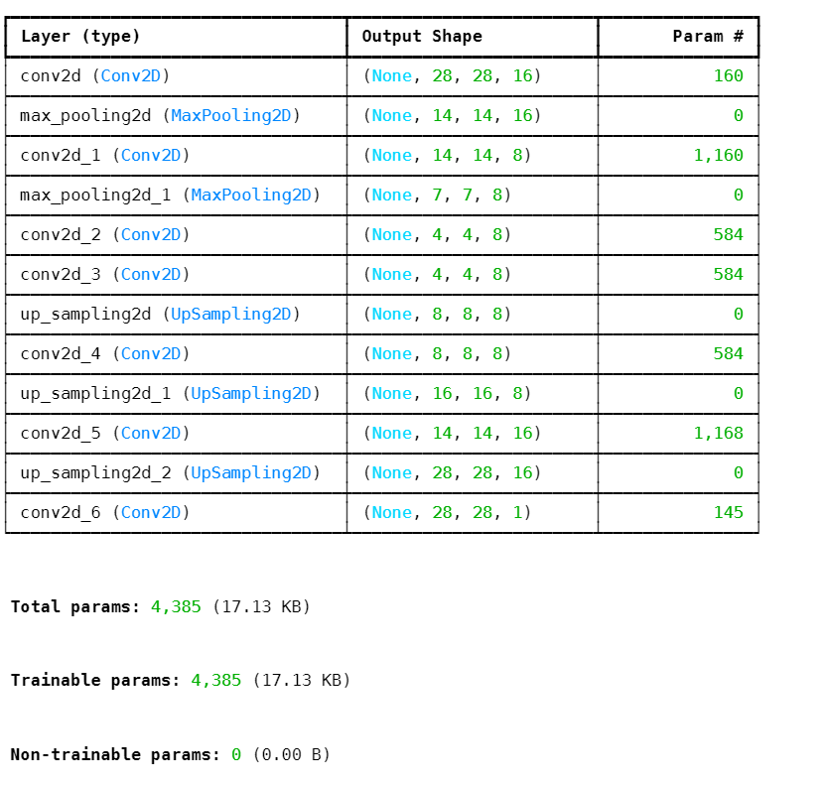
 |  |  |  |  |  |  | 28*28*16 |  |  | 14*14*16 |  |  |  |  |  |  |  |  |  | 7*7*8 |  |  |  |  |  |  | keras.layers.UpSampling2D( |  |  |  |  | 16 |  |  | 28*28*16
 |  |  |  |  |  |  |  |  |  |  |  |  |  |  |  |  |  |  |  |  |  |  |  |  |  |  | size=(2, 2), data_format=None, interpolation="nearest", **kwargs
 |  |  |  |  |  |  |  |  |  |  |  |  |  |  |  |  |  |  |  |  |  |  |  |  |  |  | ) |  |  | 16 | 3 | 3 |  | 8 |  | 16
 |  |  |  |  |  |  |  |  | 없음인 경우 기본값은 pool_size입니다.
 |  |  |  |  |  |  |  |  |  |  | 현재 pool_size 2 |  |  |  |  |  |  |  |  |  |  |  |  |  |  |  |  |  |  |  |  |  | 1168 |  |  |  | 145

 |  |  |  |  |  |  |  |  |  |  |  |  |  |  |  |  |  |  |  |  |  |  |  |  |  |  |  |  |  |  |  |  |  | 최종 가중치 개수 |  | 4385

GAN
 |  |  |  | 생성자

 |  |  |  |  |  |  |  |  |  |  |  |  |  |  | LeakyReLU() 함수는 ReLU() 함수에서 x 값이 음수이면 무조건 0이 되어 뉴런들이 일찍 소실되는 단점을 보완하기 위해, 0 이하에서도 작은 값을 갖게 만드는 활성화 함수
 |  |  |  |  |  |  |  |  |  |  |  |  |  |  | 케라스 함수를 이용해 LeakyReLU(0.2) 형태로 설정하면 0보다 작을 경우 0.2를 곱하라는 의미
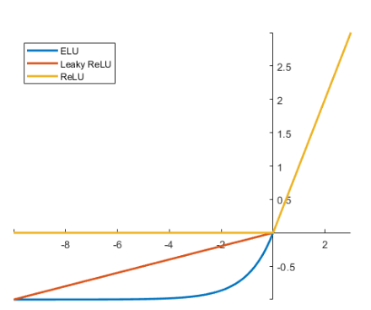

 |  |  |  |  |  |  |  |  |  |  |  |  |  |  |  |  |  |  |  |  |  | 커널 5*5가 64개

 |  | 임의의 잡음을 넣어야 되므로 |  |  | 입력 |  | Dense
 |  | 입력 차원을 임의로 해주어야 함 |  |  | 1 |  |  |  |  |  |  |  |  |  |  |  |  |  |  | Conv2D(64, kernel_size=5, padding='same'))
 |  |  |  |  | 2 |  |  |  | 배치묶음 들어오면서 입력 데이터의 분포를 정규화 하는 과정 추가 |  |  |  |  |  |  |  |  |  |  |  |  |  |  |  |  |  |  |  |  | 커널 5*5가 1개
 |  | 100으로 해줌 |  |  |  |  |  |  |  |  |  |  |  |  |  |  |  |  |  |  |  |  |  |  |  |  |  | Conv2D
 |  |  |  |  |  |  |  |  |  |  |  |  |  |  |  |  |  |  |  | Conv2D |  | 배치묶음 들어오면서 입력 데이터의 분포를 정규화 하는 과정 추가
 | np.random.normal(0, 1, (32, 100)) |  |  |  |  |  |  |  |  |  |  | reshape을 해준 이유는 컨벌루션층이 받아들일수 있도록
 |  |  |  |  |  |  |  |  |  |  |  |  | 7
 |  |  |  |  |  |  |  |  |  |  |  | 7 |  |  |  |  |  | UpSampling2D |  |  |  |  |  |  | UpSampling2D

$$⋮$$
$$⋮$$
 |  | 입력 차원 | 100 |  |  |  |  |  |  |  |  |  |  |  |  |  |  |  |  |  |  |  |  |  |  |  |  |  |  |  | 출력 결과
 |  |  |  |  |  |  |  | 출력 차원 | 6272
 | 100
32 | -0.1555464 , 1.05994763 |  |  |  |  |  |  |  |  |  | 6272*2 |  | 128개
 |  |  |  |  |  |  |  |  |  |  |  |  |  |  |  |  |  |  |  |  |  |  |  |  |  |  |  |  | 28*28*1
 |  |  |  |  |  |  |  |  |  |  | 12544 |  |  |  | 출력 크기 |  | 7*7*128 |  | 14*14*128 |  |  |  |  |  |  | 28*28*128
 |  |  |  |  |  |  |  |  |  |  |  |  |  |  |  |  |  |  |  |  |  |  |  |  |  |  |  | 1개
 |  |  |  |  | 100 |  |  |  |  |  |  |  |  |  |  |  |  | 204864 |  | 64개 |  |  | Activation(LeakyReLU(0.2)) |  |  |  |  |  | 활성화 함수가 하이퍼볼릭탄젠트이므로
 |  |  |  |  |  |  |  |  |  |  |  |  |  |  |  |  |  |  | 128 |  |  |  |  |  |  |  |  |  | 데이터 범위를 -1에서 1사이로 맞추어야 함
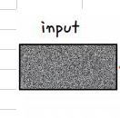
 |  |  |  |  |  |  |  |  |  |  |  |  | 4
 |  |  |  |  |  |  |  |  |  |  |  |  |  |  |  |  |  |  |  |  |  |  |  |  |  |  | 1601

 |  |  |  |  |  |  |  |  | 128은 임의의 노드 수
 |  |  |  |  |  |  | 출력 노드 수 | 128*7*7 | 7*7로 해준 이유는 |  |  | 후에 업샘플링 2번을 통해 28*28로 만들어 주므로

 |  |  |  |  |  |  | 6272 |  |  |  |  |  |  |  | 훈련해야할 가중치 |  |  | 852609
 |  |  |  |  |  | 가중치 수
 |  |  |  |  |  | 633472 |  |  |  | 매개변수 수는 보통 2개 (스케일과 시프트)로, 출력 크기와 관련이 없습니다.
 |  |  |  |  |  |  |  |  |  |  |  | 스케일은 각 채널의 출력을 조정하기 위함
 |  |  |  |  |  |  |  |  | tf.keras.layers.BatchNormalization(
 | BatchNormalization하는 이유 |  |  |  |  |  |  |  | axis=-1,
 |  |  |  |  |  |  |  |  | momentum=0.99,
 | 학습 안정성 향상: |  |  |  |  |  |  |  | epsilon=0.001,
 | 입력 데이터의 분포가 일정하게 유지되면, 가중치 업데이트가 더 안정적이고 빠르게 이루어집니다. 이는 학습 속도를 높이는 데 기여합니다. |  |  |  |  |  |  |  | center=True,
 | 기울기 소실 문제 완화: |  |  |  |  |  |  |  | scale=True,
 | 깊은 신경망에서 발생할 수 있는 기울기 소실 문제를 줄이는 데 도움이 됩니다. 정규화를 통해 각 레이어의 입력이 더 잘 분포되므로, 기울기가 너무 작아지지 않습니다. |  |  |  |  |  |  |  | beta_initializer='zeros',
 | 과적합 방지: |  |  |  |  |  |  |  | gamma_initializer='ones',
 | Batch Normalization은 약간의 정규화 효과를 제공하여 과적합을 방지하는 데 도움을 줄 수 있습니다. |  |  |  |  |  |  |  | moving_mean_initializer='zeros', |  |  |  |  | 시프트
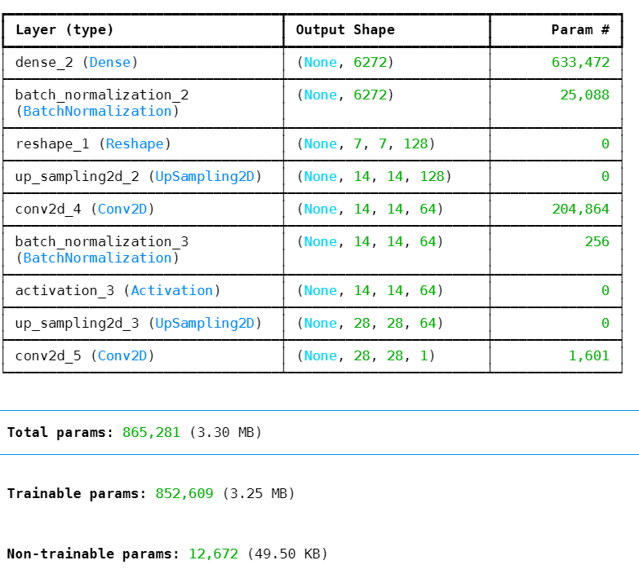
 |  |  |  |  |  |  |  |  | moving_variance_initializer='ones',
 |  |  |  |  |  |  |  |  | beta_regularizer=None,
 |  |  |  |  |  |  |  |  | gamma_regularizer=None,
 |  |  |  |  |  |  |  |  | beta_constraint=None,
 |  |  |  |  |  |  |  |  | gamma_constraint=None,
 |  |  |  |  |  |  |  |  | synchronized=False,
 |  |  |  |  |  |  |  |  | **kwargs
 |  |  |  |  |  |  |  |  | )

 |  |  |  |  |  |  | 12672

 |  |  |  | 판별자
 | discriminator = Sequential()
 | discriminator.add(Conv2D(64, kernel_size=5, strides=2,
 | input_shape=(28, 28, 1), padding="same"))
 | discriminator.add(Activation(LeakyReLU(0.2)))
 | discriminator.add(Dropout(0.3)) |  |  |  |  |  |  |  |  |  |  |  |  |  |  |  | 커널(5*5)이 64개 |  |  |  | 커널(5*5)이 128개
 | discriminator.add(Conv2D(128, kernel_size=5, strides=2, padding="same")) |  |  |  |  |  |  |  |  |  |  |  |  |  | Conv2D |  |  |  | Conv2D |  |  |  | Flatten
 | discriminator.add(Activation(LeakyReLU(0.2))) |  |  |  |  |  |  |  |  |  |  |  |  |  |  |  |  |  |  |  |  |  | 1
 | discriminator.add(Dropout(0.3))
 | discriminator.add(Flatten()) |  |  |  |  |  |  |  |  |  |  |  |  |  |  |  |  |  |  |  |  |  |  | Dense
 | discriminator.add(Dense(1, activation='sigmoid'))
$$⋮$$
$$⋮$$
 | discriminator.compile(loss='binary_crossentropy', optimizer='adam') |  |  |  |  |  |  |  |  |  |  |  |  |  |  |  |  |  |  |  |  |  |  |  | 오차
 | discriminator.trainable = False |  |  |  |  |  |  |  | 출력 결과를 입력으로 |  |  |  |  |  |  | 출력
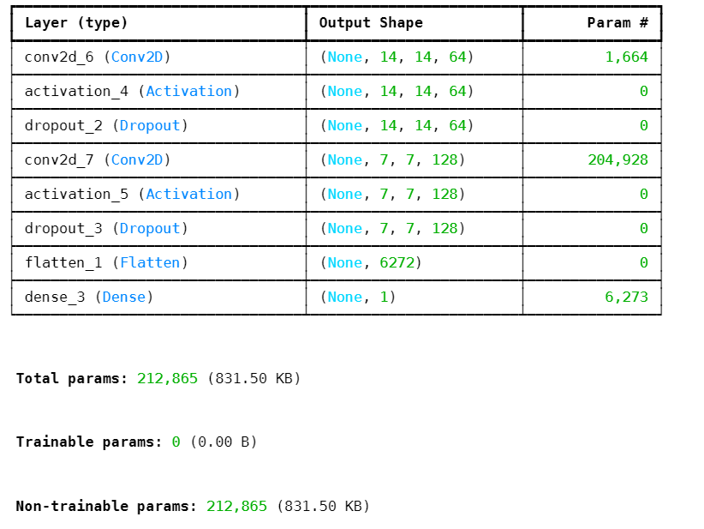
 |  |  |  |  |  |  |  |  |  |  |  |  |  |  |  | 14*14*64
 |  |  |  |  |  |  |  |  |  |  | 스트라이드가 2이므로 14*14

 |  |  |  |  |  |  |  |  |  |  |  |  |  |  |  |  |  |  |  |  |  | 6272 | 6272
 |  |  |  |  |  |  |  |  | 28*28*1
 |  |  |  |  |  |  |  |  |  |  |  |  |  |  | 64개 |  |  |  | 128개
 |  |  |  |  |  |  |  |  |  |  |  |  |  |  |  |  | 1664 |  |  | 204928

 |  |  |  |  |  |  |  | 212865

 |  |  |  | GAN 모델

 | # 생성자와 판별자 모델을 연결시키는 gan 모델을 만듭니다.
 | ginput = Input(shape=(100,))
 | dis_output = discriminator(generator(ginput)) |  |  |  |  |  |  |  |  |  | tf.keras.Input(
 | gan = Model(ginput, dis_output) |  |  |  |  |  |  |  |  |  | shape=None,
 | gan.compile(loss='binary_crossentropy', optimizer='adam') |  |  |  |  |  |  |  |  |  | batch_size=None,
 | gan.summary() |  |  |  |  |  |  |  |  |  | dtype=None,
 |  |  |  |  |  |  |  |  |  |  | sparse=None,
 |  |  |  |  |  |  |  |  |  |  | batch_shape=None, |  |  | 입력
 |  |  |  |  |  |  |  |  |  |  | name=None,
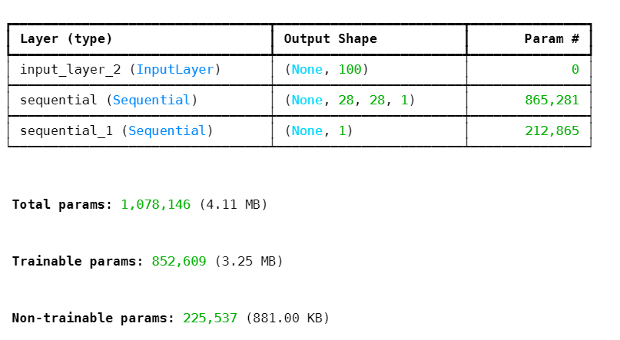
 |  |  |  |  |  |  |  |  |  |  | tensor=None |  | 1
 |  |  |  |  |  |  |  |  |  |  | )

 |  |  |  |  |  |  |  |  |  |  |  |  | 100
 |  |  |  |  |  |  |  |  |  |  |  |  |  |  |  |  |  |  |  |  |  | 학습안함
 |  |  |  |  |  |  |  |  |  |  |  |  |  |  |  |  |  | GAN 모델(생성자(이 학습해야할 매개변수 수
 |  |  |  |  |  |  |  |  |  |  |  |  |  |  |  |  |  |  | 852609

 |  |  |  |  |  |  |  |  |  | 225537

